Planilha1
MODELO PARA ENVIO DE CONTRIBUIÇÕES REFERENTE À CONSULTA PÚBLICA Nº 041/2023
NOME DA INSTITUIÇÃO: CONCEN Conselho de Consumidores da Energisa Mato Grosso do Sul
AGÊNCIA NACIONAL DE ENERGIA ELÉTRICA – ANEEL
ATO REGULATÓRIO : NOTA TÉCNICA Nº 140/2023-STR-SGM-SFF/ANEEL de 08 de novembro de 2023.
EMENTA: Obter subsídios para o aprimoramento da proposta de orçamento da Conta de Desenvolvimento Energético – CDE de 2024 e das quotas anuais a serem pagas pelos agentes de distribuição e transmissão de energia elétrica que atendem consumidores finais.
CONTRIBUIÇÕES RECEBIDAS
IMPORTANTE: Os comentários e sugestões referentes às contribuições deverão ser fundamentados e justificados, mencionando-se os artigos, parágrafos e incisos a que se referem, devendo ser acompanhados de textos alternativos e substitutivos quando envolverem sugestões de inclusão ou alteração, parcial ou total, de qualquer dispositivo.
TEXTO/ANEEL | ANÁLISE/JUSTIFICATIVA/INSTITUIÇÃO
NOTA TÉCNICA Nº 140/2023-STR-SGM-SFF/ANEEL Em 08 de novembro de 2023.
Processo nº 48500.005466/2023-91.
Assunto: Proposta de Orçamento Anual da Conta de Desenvolvimento Energético – CDE de 2024, a ser submetida à consulta pública.
I - DO OBJETIVO
1. Esta Nota Técnica tem por objetivo encaminhar à apreciação da Diretoria Colegiada da ANEEL a análise da proposta da Câmara de Comercialização de Energia Elétrica – CCEE para o orçamento anual da Conta de Desenvolvimento Energético – CDE de 2024, a ser submetida a consulta pública, que contempla a fixação das quotas anuais a serem pagas pelas concessionárias e permissionárias de distribuição e transmissão de energia elétrica.
II - DOS FATOS
2. Instituída pela Lei nº 10.438/2002, a CDE é um fundo setorial que tem por objetivo prover recursos para o custeio de diversas políticas públicas do setor elétrico brasileiro e possui como principal fonte de receita, as quotas anuais pagas pelos agentes que atendem consumidores finais, cativos e livres, mediante repasse de encargo nas tarifas de uso dos sistemas de distribuição e transmissão de energia elétrica (TUSD e TUST).
3. A partir de 2013, em face da publicação da Medida Provisória nº 579/2012, convertida na Lei nº 12.783/2013, o regime de formação e utilização dos recursos da CDE foi alterado consideravelmente. Em síntese, foram ampliados os objetivos, passando a assumir despesas antes cobertas pela Reserva Geral de Reversão – RGR1 e a Conta de Consumo de Combustíveis – CCC2 , além de outras, e foi autorizada a transferência de recursos do Tesouro Nacional, mediante previsão no Orçamento Geral da União - OGU.
4. A partir de 2017, com a publicação das Leis nº 13.299/2016 e nº 13.360/2016, novas mudanças foram introduzidas na CDE, como a alteração do gestor financeiro, revogações de objetivos e criação de novos subsídios, além da definição de um novo critério de rateio do encargo tarifário, com o estabelecimento de um período de transição até 2030 para eliminar as diferenças de custos entre as regiões e introduzir a diferenciação entre os níveis de tensão do atendimento do consumidor.
5. Atualmente, são objetivos da CDE prover recursos para:
(i) A universalização do serviço de energia elétrica em todo território nacional (Programa Luz para Todos – PLpT);
(ii) A instalação do ramal de conexão, do kit de instalação interna e do padrão de entrada sem o medidor para domicílios rurais com ligações monofásicas ou bifásicas, destinadas a famílias de baixa renda não atendidas pelo PLpT;
(iii) A modicidade da Tarifa Social de Energia Elétrica – TSEE aplicada aos consumidores da subclasse residencial baixa renda;
(iv) Compensar benefícios tarifários concedidos aos usuários dos serviços de distribuição e transmissão de energia elétrica (gerador e consumidor de fonte incentivada; rural; irrigação e aquicultura em horário especial; cooperativa de eletrificação rural; serviço público de irrigação; serviço público de água, esgoto e saneamento; irrigante e aquicultor em horário especial; e agentes de distribuição com mercado próprio inferior a 500 GWh/ano);
(v) A subvenção para cooperativas de eletrificação rural devido à reduzida densidade de carga em relação à principal distribuidora supridora;
(vi) Reembolsar parcela do custo da geração de energia elétrica em sistemas isolados, acima do custo médio da energia no Ambiente de Contratação Regulada do Sistema Interligado Nacional – SIN (ACR médio), de que trata a CCC;
(vii) Promover a competitividade da energia produzida a partir de carvão mineral nacional e a partir de fontes eólica, termossolar, fotovoltaica, pequenas centrais hidrelétricas, biomassa e outras fontes renováveis;
(viii) Programas de Desenvolvimento e Qualificação de Mão de Obra Técnica, no segmento de instalação de equipamentos de energia fotovoltaica; e
(ix) Gestão e movimentação da CDE, da CCC e da RGR pela Câmara de Comercialização de Energia Elétrica – CCEE, incluídos os custos administrativos, os custos financeiros e os tributos.
6. Por meio da Medida Provisória nº 998/2020, posteriormente convertida na Lei nº 14.120/2021, foram incluídos e/ou alterados diversos dispositivos relacionados às contas setoriais, com especial reflexo no orçamento e quotas da CDE dos quais se destacam os pontos a seguir com repercussões a partir do orçamento de 2021:
a. A destinação à CDE de recursos não utilizados em projetos de pesquisa, desenvolvimento e eficiência energética (Lei nº 9.991/2000);
b. Alteração das diretrizes de cálculo do ACRmédio, utilizado para fins de apuração dos reembolsos da CCC e repasse tarifário dos custos de compra de energia das concessionárias beneficiárias;
c. Reclassificação das áreas de concessão, para fins de recolhimento das quotas anuais da CDE, observando o critério geográfico, de modo que as concessionárias do Acre e Rondônia, embora estarem interconectadas ao SIN no submercado Sudeste/Centro-Oeste, passem a contribuir de forma similar as demais concessionárias do Norte e Nordeste;
d. Destinação de recursos da RGR para o pagamento de ativos não depreciados classificados como sobras físicas e ativos imobilizados em curso (AIC) das distribuidoras privatizadas nos termos da Lei nº 12.783/2013.
7. Além destas alterações, em 2021 e 2022 foram aprovados outros dispositivos legais que ampliaram destinações e fontes de recursos para a CDE, a saber:
a. Lei nº 14.146/2021: ampliou o repasse de recursos da CCC para concessionárias que atendem sistemas isolados para fins de modicidade tarifaria dessas localidades e/ou permitir melhor equilíbrio financeiro para concessões privatizadas nos termos da Lei nº 12.783/2013. Em específico se ampliou o repasse de custos decorrentes de sobrecontratação involuntária para as concessionárias do Amazonas e Amapá, foram flexibilizados os parâmetros de perdas regulatórias para a concessionária do Amapá, e foi afastada a dedução do ACRmédio na definição do reembolso mensal para as concessionárias do Amapá e Pará. | Verificar perdas não técnicas que são excessivas na região dos sistemas isolados. Na AME - Amazonas Energia elas atingem absurdos e inaceitáveis 64,69% da energia vendida em BT (Sparta AME Reajuste 2022). Também merecem especial atenção os valores de Sobrecontratação da AME de 7.772.202 MWh que representa 170% sobre o total da Energia Vendida de 4.580.807 MWh. Os valores são inaceitáveis, merecendo um acompanhamento com fiscalização e ações de redução dessa sobra exagerada.
b. Lei nº 14.182/2021: consignou o repasse de recursos para a CDE decorrente da privatização da Eletrobras com objetivo de compensar as distribuidoras com contratos no Ambiente de Contratação Regulada - ACR que sejam afetadas pela descotização dos contratos do grupo Eletrobras. A Resolução CNPE nº 15/2021 definiu os valores a serem destinados a CDE no período de 2022 a 2047. | Descotização reduz a CDE em 3,5% porem aumenta o custo da energia para o consumidor cativo em 490% de R$ 51/MWh para R$ 250/MWh.
c. Lei nº 14.203/2021: alterou a orientação para inscrição de beneficiários da Tarifa Social de Energia Elétrica – TSEE, passando a prever a inscrição automática de unidades consumidoras.
d. Lei nº 14.299/2022: instituiu subvenção econômica a ser paga com recursos da CDE às concessionárias do serviço público de distribuição de energia elétrica de pequeno porte.
e. Lei nº 14.300/2022: criou o marco legal da microgeração e minigeração distribuída, o Sistema de Compensação de Energia Elétrica (SCEE) e o Programa de Energia Renovável Social (PERS), entre outras providencias, com repercussões de novas despesas a serem cobertas pela CDE a partir do ano de 2023.
8. A partir de 1º de maio de 2017, a Câmara de Comercialização de Energia Elétrica – CCEE assumiu a gestão dos fundos setoriais, em substituição à Centrais Elétricas Brasileiras S.A. – Eletrobras.
9. O Decreto nº 9.022/2017 regulamentou a CDE com base nas alterações promovidas pelas Leis nº 12.783/2013, 12.839/2013, 13.299/2016 e 13.360/2016.
10. Conforme previsto no Decreto, o orçamento anual da CDE deve ser consolidado pela CCEE e submetido ao processo de consulta pública, e então aprovado pela ANEEL.
11. O Submódulo 5.2 dos Procedimentos de Regulação Tarifária (PRORET) estabelece os procedimentos e metodologias de cálculo aplicáveis à gestão da CDE pela CCEE e à aprovação pela ANEEL do orçamento anual e das quotas anuais a serem pagas pelos agentes de distribuição e transmissão de energia elétrica.
12. A Resolução Normativa nº 953, de 30/11/2021, regulou a Lei nº 14.203, de 2021, tornando obrigatória a inscrição automática dos beneficiários da Tarifa Social de Energia Elétrica— TSEE a partir de 2022, sendo posteriormente consolidada na Resolução Normativa nº 1.000/2021.
13. A Resolução Homologatória nº 3.175, de 07/03/2023, aprovou o orçamento da CDE de 2023, com gastos totais previstos de R$ 34,985 bilhões, quotas CDE USO de R$ 28,870 bilhões e quotas CDE GD de R$ 1,520 bilhões. As quotas de CDE GD foram definidas para arrecadação concatenada aos processos tarifários de 2023.
14. Em 11/10/2023, pela Carta nº CT-CCEE13904/2023 3 , a CCEE encaminhou a proposta de orçamento da CDE de 2024, considerando informações fornecidas pela ANEEL, o Ministério de Minas e Energia – MME, o Operador Nacional do Sistema – ONS, a Eletrobras e a Empresa de Pesquisa Energética – EPE4 .
III - DA ANÁLISE
15. A seguir apresentamos a análise das áreas técnicas quanto à proposta da CCEE para o orçamento da CDE de 2024.
III.1 – Premissas
16. A metodologia de cálculo das quotas anuais CDE USO envolve o confronto entre as estimativas de receitas e despesas do fundo para o ano de referência, com posterior rateio entre os agentes que comercializam energia com consumidor final. O Quadro 1 apresenta os responsáveis pelas previsões dos valores dos itens que compõem o orçamento anual da CDE.
Quadro 1 - Composição do Orçamento Anual da CDE, origem das informações
Responsável Item do Orçamento
MME Previsão de gastos com universalização, fontes renováveis e programas de desenvolvimento e qualificação de mão de obra técnica, após realização de consulta pública; e transferências de recursos da União, ouvido o Ministério da Economia. Destinações dos recursos da RGR para pagamento de indenizações e empréstimos às distribuidoras designadas para prestação de serviço temporário.
ANEEL Previsão de gastos com benefícios tarifários concedidos aos consumidores da subclasse residencial baixa e aos demais usuários dos serviços de distribuição e transmissão de energia elétrica; subvenção às cooperativas de eletrificação rural; pagamentos de UBP, multas aplicadas pela Agência, gastos com a instalação de ramal de conexão, kit de instalação interna e padrão de entrada, relativos ao atendimento dos domicílios rurais não contemplados pelo PLpT; valor do ACR médio e dos fatores de corte de perdas regulatórias, para fins de reembolso da CCC; empréstimos da RGR para distribuidoras designadas e projeção de receitas associadas aos programas de P&D e Eficiência Energética.
ONS Planejamento da operação dos sistemas isolados para fins de consolidação do Plano Anual de Custos da CCC, com indicação das quantidades de combustíveis e geração de todas as fontes disponíveis, inclusive importação de energia.
ENBPar Previsão de fluxo financeiro relativo aos contratos de financiamentos da RGR e aos contratos do PLpT celebrados até novembro de 2016
CCEE Consolidação do orçamento anual da CDE, considerando todas as informações recebidas das demais instituições e agentes do setor, incluindo estimativa de gastos da CCC e da subvenção ao carvão mineral nacional, saldo disponível na RGR para transferência à CDE, outras disponibilidades financeiras e passivos dos fundos setoriais, além de reserva técnica para garantir os compromissos assumidos pelo fundo.
17. O relatório “Premissas Orçamentarias Contas Setoriais 2024”, produzido pela CCEE apresenta todas as informações e premissas consideradas na consolidação do orçamento encaminhado para aprovação da ANEEL. Esse documento e as planilhas de cálculo fornecidas pela CCEE serão disponibilizados em consulta pública.
III.2 – Evolução do Orçamento Anual da CDE e proposta para 2024
18. Considerando a proposta orçamentária encaminhada pela CCEE, apresenta-se na Tabela 1 a evolução do orçamento anual da CDE de 2013 a 2023, bem como os valores propostos para 2024, a serem submetidos ao processo de consulta pública.
Tabela 1 - Evolução do Orçamento Anual da CDE
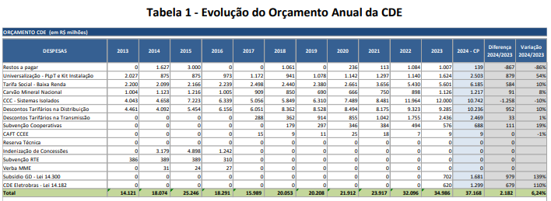 | Aumento de 10% descontos distribuição, 19% subvenção cooperativas e 139% subsídios GD.
 | Apesar da redução -10% na CCC cotas da CDE uso e GD crescem 10,08% mais que a inflação do IPCA | 29572 | 32554 | 10.08%
19. O orçamento da CDE de 2024 resultou em um total de gastos de R$ 37,168 bilhões, sendo a principal fonte de receita as quotas anuais da CDE-Uso, pagas pelos consumidores de energia elétrica mediante encargo incluído nas tarifas de uso dos sistemas de distribuição e transmissão, no valor de R$ 30,873 bilhões. Em relação aos valores de 2023, estima-se um aumento de 6,2% nas despesas totais do orçamento anual e de 6,9% nas quotas CDE-Uso. O aumento observado nas despesas totais se relaciona principalmente as variações das rubricas de subsídio à geração distribuída (Lei n. 14.300) e da compensação aos consumidores cativos associada a descotização dos contratos de garantia física (CCGFs) introduzida pela Lei n. 14.182 que trata da desestatização da Eletrobras. Estas duas despesas possuem fonte de recurso específica e que também integram o orçamento anual, a primeira a ser coberta com a arrecadação da CDE-GD junto aos consumidores cativos e, a segunda, coberta pelos aportes anuais a serem realizados pela Eletrobras. Se excluídos os efeitos destas novas rubricas, observamos um aumento de 1,6% nas demais destinações que se referem a CDE-Uso, com variações relevantes nos dispêndios previstos com os programas de universalização e destinações relacionadas a Tarifa Social, mas principalmente o incremento dos descontos tarifários na distribuição, capitaneados pelos benefícios destinados a aquisição de energia elétrica de fontes incentivadas. | Apesar da redução -10% na CCC cotas da CDE uso e GD crescem 10,08% mais que a inflação do IPCA | 29572 | 32554 | 10.08%
20. Como destacado, na presente proposta orçamentaria a variação esperada para as quotas anuais da CDE-Uso é de 6,9% em média, superando o movimento observado nas despesas totais uma vez que a expectativa de saldo ao final do exercício é significativamente inferior ao observado no ano anterior.
21. Com relação à evolução do orçamento da CDE, fazemos as seguintes considerações:
(i) A quota anual da CDE de 2013 representou uma redução de cerca de 75% em relação à 2012, o que só foi possível mediante o aporte de recursos da União na Conta e a utilização de parcela dos Saldos da CCC e da CDE existentes em 31/12/2012, dado que os seus objetivos foram ampliados, incorporando os gastos da CCC e outros subsídios;
(ii) Os gastos e as receitas da RGR não foram tratados no orçamento da CDE de 2013, pois entendia-se que o saldo existente em conta mais as quotas pagas pelos agentes seriam integralmente destinados ao pagamento das indenizações;
(iii) Em função das condições hidrológicas críticas em 2013, Decretos do Poder Executivo, com vistas à modicidade tarifária, permitiram o repasse de recursos da CDE para a cobertura dos custos extraordinários das distribuidoras com a compra de energia no mercado de curto prazo e o pagamento de despacho termelétrico para garantir a segurança do sistema. Esses gastos não tinham sido contemplados no orçamento e mesmo utilizando todo o saldo existente nos fundos setoriais RGR, CCC e CDE, no total de R$ 19,688 bilhões, os recursos não foram suficientes, o que resultou em restos a pagar de R$ 1,6 bilhões que foram considerados no orçamento de 2014;
(iv) O aumento de 66% da quota da CDE de 2014 resultou principalmente do esgotamento dos saldos dos fundos setoriais, da inclusão das receitas e despesas da RGR no orçamento da CDE e dos restos a pagar do ano de 2013. Em 2014 destaca-se também o aumento da previsão de receitas da Conta, principalmente o acréscimo da transferência de recursos do Tesouro e da previsão de recebimento de dívidas de agentes com os fundos setoriais;
(v) Em 2014, as despesas da CDE realizaram-se praticamente no mesmo patamar dos valores orçados, entretanto, a realização das receitas foi menor em função da frustação de recursos do Tesouro, da ordem de R$ 2,5 bilhões;
(vi) Em 2015, além dos restos a pagar de 2014, os principais fatores que provocaram o expressivo aumento da quota CDE - USO, fixada em R$ 18,920 bilhões, foram a ausência de transferência de recursos da União, a previsão de gastos extraordinários da CCC, além do aumento do valor das indenizações e dos subsídios tarifários. Do lado da receita, destaca-se o início da devolução dos recursos repassados às distribuidoras em 2013 para fazer frente aos custos extraordinários de energia, no montante de ¼ ao ano, ou seja, vigorando até 2018 (quotas CDE – ENERGIA);
(vii) Em 2016, a redução da quota CDE - USO em 37% deve-se principalmente à redução do orçamento do Carvão Mineral e da CCC, pela consideração parcial de obrigações pendentes e cortes de eficiência nos preços e quantidades dos combustíveis, bem como pela redução do valor das indenizações e pela ausência de restos a pagar do ano anterior;
(viii) Em 2017, destaca-se novamente a redução da previsão de gastos com a CCC e o Carvão Mineral Nacional, em função de cortes de eficiência nos preços e quantidades dos combustíveis, além da devolução ao fundo de valores de indenizações de concessões pagos a maior pela gestora da conta, Eletrobras. Todavia, a redução das quotas anuais foi menor que a redução dos gastos totais porque em 2017 parcela dos recursos da RGR foi preservada para a liberação de empréstimos às empresas designadas pela União para a prestação temporária do serviço público de distribuição de energia elétrica, nos termos da Resolução Normativa nº 748/2016;
(ix) Em 2018, quanto às despesas, destaca-se o déficit de caixa de 2017, o aumento da CCC e do subsídio tarifário concedido aos consumidores de fontes de energia incentivadas (Descontos Tarifários na Distribuição), além da redução da subvenção ao Carvão Mineral Nacional. Do lado das receitas, verifica-se um aumento na disponibilidade de recursos provenientes da repactuação de dívidas dos agentes com o fundo setorial (Outras disponibilidades) e, por outro lado, uma redução na transferência de recursos da RGR, em função do atraso na privatização das distribuidoras designadas, o que requereu a prorrogação da concessão de empréstimos. Relembramos que o aumento dos subsídios tarifários e a redução da disponibilidade de recursos da RGR foram os principais motivadores da revisão do orçamento da CDE de 2018, aprovada em setembro deste ano;
(x) Em 2019, o fundo iniciou o ano equilibrado, com saldo em conta em função da realização de subsídios tarifários e PLpT menor que o estimado. Novamente se observa uma redução dos gastos com Carvão Mineral Nacional, em função do desconto do estoque histórico e do volume reembolsado e não utilizado em 2018, além da formação do estoque estratégico em 2018. Além disso, estima-se uma redução do subsídio à carga de fonte incentivada, pelo retorno da energia especial liberada em 2018 para o mercado regulado em 2019, amenizando o impacto do aumento dos demais descontos tarifários na distribuição. Por outro lado, observa-se aumento dos gastos com: CCC, em função do cenário mais provável de geração de energia nos sistemas isolados de Roraima e Amazonas; PLpT estimado pelo MME; subsídios tarifários na transmissão, devido à necessidade de cobrir os descontos tarifários de setembro a dezembro de 2018, além dos descontos do próprio ano; e a subvenção às cooperativas de eletrificação rural que foram regularizadas como permissionárias em 2018. Quanto às demais receitas, ressalta-se o aumento da disponibilidade de recursos da RGR, em função do encerramento da designação das distribuidoras da Eletrobras em 31/12/2018, e o encerramento da arrecadação das quotas CDE - ENERGIA (Decreto nº 7.985/2013), a partir de março 2019. Ressalta-se que a redução dessas quotas, pagas exclusivamente pelos consumidores cativos, foi compensada pelo aumento correspondente das quotas CDE-USO;
(xi) Em 2020, os destaques quanto às despesas foram o déficit de caixa de 2019, além da redução da subvenção ao Carvão Mineral Nacional, dos descontos tarifários da distribuição, em função do Decreto nº 9.642/2018, dos descontos tarifários na transmissão (no orçamento de 2019, houve a necessidade de previsão dos descontos tarifários concedidos de setembro a dezembro de 2018). Por outro lado, observou-se aumento dos gastos com: CCC, em função da interrupção do suprimento de energia proveniente da Venezuela; PLpT estimado pelo MME. Outro item de custo com aumento foi o relativo à subvenção para as cooperativas com baixa densidade de carga que foram regularizadas como permissionárias em 2019. Quanto às receitas foram destaque o encerramento da arrecadação das quotas CDE - ENERGIA (Decreto nº 7.985/2013), a redução da transferência de recursos da RGR, tendo em vista o aumento de despesas (Medida Provisória nº 855/2018) e de outras disponibilidades, como a finalização dos parcelamentos concedidos à CELESC e CEEE-D. Estes movimentos levaram ao aumento das quotas anuais da CDE em 24%;
(xii) Em 2021, do lado das despesas se destacaram o aumento de custos com a Tarifa Social de Energia Elétrica e a CCC, que incorporou a rescisão contratual da UTE Termonorte II e alteração da regra de definição do ACRmédio. Por parte das receitas contribuíram as rubricas afetas à Lei nº 14.120, P&D e RGR, a primeira com inclusão de aporte novo de R$ 2,2 bilhões, e a última com uma redução de disponibilidade de 70% em razão da indenização de ativos das concessionárias integrantes no processo de privatização das distribuidoras do grupo Eletrobrás. Na definição do orçamento anual estes movimentos contribuíram com a redução de -2,6% nas quotas CDE – USO, apesar do aumento de 9% das despesas totais previstas para 2021, uma vez que a nova fonte de receita para a CDE (recursos P&D) se mostrava superior ao incremento de despesas;
(xiii) Para 2022, o aumento significativo do orçamento da CDE de 34,2% foi relacionado principalmente ao aumento de preços dos combustíveis, que pressionou o fluxo financeiro de 2021 e repercutiu em necessidade de suprir restos a pagar superiores à R$ 1 bilhão, além de indicar um acréscimo de R$ 3,5 bilhões no orçamento da CCC. Ainda do lado de despesas, observou-se aumento de R$ R$ 1,7 bi (48,5%) para a previsão de compensação de descontos da Tarifa Social em razão de reflexos da Lei nº 14.203/2021 (cadastro automático), além do aumento da previsão relacionado aos descontos tarifários, R$ 1,97 bilhão, em especial os destinados as geração e consumo de fonte incentivada, estes amplificados pelo prazo de habilitação ao desconto previsto na Lei nº 14.120/2021. Do lado das receitas o destaque esteve na redução da disponibilidade de recursos de P&D, e Eficiência Energética, - R$ 1,8 bilhão, uma vez que em 2021 foram aproveitados valores expressivos relacionados ao passivo não utilizado pelas concessionárias, restando para 2022 apenas os valores correntes. Em razão desta queda na disponibilidade de outras fontes de receita, observou-se um aumento nas quotas da CDE-Uso superior a variação do orçamento anual, chegando a 54,3% a variação média das quotas anuais.
(xiv) Em 2023 o total de despesas previstas no orçamento foi de R$ 34,986 bilhões (+ 9,0%), sendo a principal fonte de receita as quotas anuais da CDE-Uso, pagas pelos consumidores de energia elétrica, mediante encargo incluído nas tarifas de uso dos sistemas de distribuição e transmissão, no valor de R$ 28,870 bilhões (- 4,5% em relação a 2022). O aumento observado nas despesas totais decorreu principalmente da inclusão das rubricas de subsídio à geração distribuída (Lei n. 14.300) e da compensação aos consumidores cativos associada a descotização dos contratos de garantia física (CCGFs) introduzida pela Lei n. 14.182, que trata da desestatização da Eletrobras. Retirados os efeitos destas novas rubricas e dos restos a pagar de exercícios anteriores observou-se estabilidade nas despesas previstas no orçamento anual da CDE, justificando-se a queda nas quotas anuais da CDE-Uso pela indicação de saldo ao final do exercício, aumento da previsão de arrecadação das quotas de UBP e de transferência de recursos de P&D / Eficiência Energética, os quais abatem a necessidade de arrecadação de recursos junto aos consumidores. Ainda que estável, foram identificadas variações significativas em algumas despesas, como aumento dos Descontos Tarifários de Fontes Incentivadas, que integram as rubricas de descontos tarifários na Distribuição e na Transmissão, além das variações observados com universalização (PLpT/MLA) e do subsídio ao Carvão Mineral Nacional. | Descotização reduz a CDE em 3,5% porem aumenta o custo da energia para o consumidor cativo em 490% de R$ 51/MWh para R$ 250/MWh. Fontes incentivadas para consumidores livres e a MMGD devem ser fiscalizadas pela Aneel. | 3.49% | 490%
22. Detalhamos a seguir os itens da CDE de 2024 com valores definidos pela ANEEL ou com impacto relevante no orçamento.
Tabela 2 - Orçamento Anual da CDE 2024
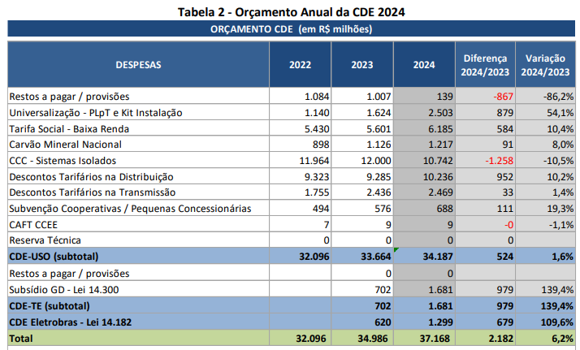 | Universalização deve ser mais lenta aumento de 54% no orçamento é intolerável. Baixa renda deve ser melhor fiscalizado já que foi constatado inúmeras concessões de subsídios para beneficiários de bolsa família que não tem direito. Fiscalizar a subvenção dos descontos tarifários da distribuição, subvenção às Cooperativas e se a GD não está sendo subdividida.
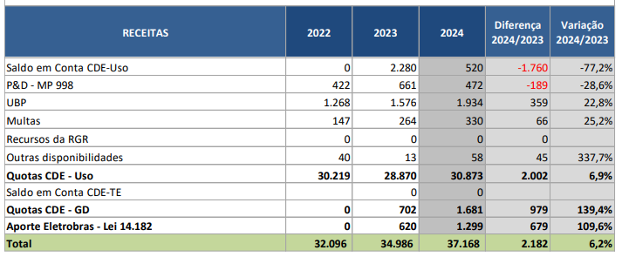
III.3 – Saldo da Conta ao final do exercício de 2023
23. Em seu relatório a CCEE indica um saldo previsto ao final de 2023 de R$ 520.072.700,25, um desvio de 1,5% em relação as despesas totais previstas e que decorre de diferenças entre os valores orçados e a evolução da efetiva execução financeira em 2023, representando a melhor estimativa realizada ao final da competência de setembro/23.
24. Importa frisar que os valores orçados representam expectativa de despesas e receitas, não sendo sua alocação por rubricas determinativa ou vinculante para a execução. A exemplo do verificado em anos anteriores, 3 itens que contribuem com a incerteza e relevância para eventual descasamento, quais sejam: (a) volatilidade de preço de combustíveis; (b) o cadastramento/exclusão de beneficiários da tarifa social e; (c) confirmação da ampliação de descontos para novos agentes de carga/geração fonte incentivada. | Incertezas tem que ser reduzidas por isso é essencial que a Aneel promova uma efetiva fiscalização dos beneficiários da tarifa social e dos que recebem os benefícios da geração por fontes incentivadas que atendem ao mercado livre. Também a fiscalização dos combustíveis fósseis, em conjunto com a ANP, deve ser promovida pela Aneel. Uso de consumo especifico mínimo (Litros de Combustível/h) associado à geração térmica (MWh) devem ser limitados e fiscalizados pela Aneel.
25. Ainda, reforçamos que a CCEE disponibiliza relatórios mensais da execução financeira das contas setoriais em seu website, onde se pode verificar todas as receitas e despesas realizadas, com identificação de sua natureza e origem/destinação.
26. Este item será revisado quando da aprovação em definitivo do orçamento, de forma a repercutir nova projeção para o final de 2023, ou ainda, no caso de deliberação após o encerramento do exercício, o valor efetivo do saldo e eventuais restos a pagar.
III.4 – CCC
27. Pela Lei nº 12.111/2009, regulamentada pelo Decreto nº 7.246/2010 e normatizada pela Resolução Normativa ANEEL nº 1.016/20226 , o mecanismo de reembolso da CCC tem como base o custo total de geração (combustíveis, geração própria e contratação de energia), subtraída a parcela equivalente ao custo médio da energia e potência comercializadas no Ambiente de Contratação Regulada (ACRmed), o qual é recuperado nas tarifas dos consumidores de cada concessionária beneficiária da Conta. | CCC-ACRmed
28. O orçamento da CCC é orientado por dois documentos. O primeiro, Plano Anual de Operação Energética dos Sistemas Isolados para 2024, é elaborado pelo ONS, e apresenta as estimativas das necessidades de geração e o consumo de combustíveis com base no balanço energético entre a carga e as disponibilidades de todas as fontes para cada sistema isolado. O segundo, sob responsabilidade da CCEE, é o Plano Anual de Custos da CCC (PAC) ou Premissas Orçamentárias Contas Setoriais 2024, onde são previstos os custos da geração para atendimento aos sistemas isolados.
29. Para a formação do orçamento, há que se definir primeiramente o mercado a ser atendido e, em consequência disso, considerar a oferta de energia disponível conforme a ordem de custo: combustíveis inflexíveis, fontes renováveis (solar, hidrelétrica, biomassa) e combustíveis fósseis.
30. Assim, as variações orçamentárias anuais decorrem da expansão do mercado e do respectivo custo da geração de energia (oferta de fontes renováveis, reajustes contratuais, flutuação do preço dos combustíveis e novas contratações).
Carga própria
31. Com relação à carga própria para 2024, de acordo com o Plano Anual de Operação Energética dos Sistemas Isolados, o ONS estimou uma carga média de 416 MWmed para o atendimento a 169 sistemas isolados, uma redução de aproximadamente 1,4% frente a 2023, cuja carga média foi estimada em 422 MWmed.
Tabela 3 - Carga SISOL prevista - 2024
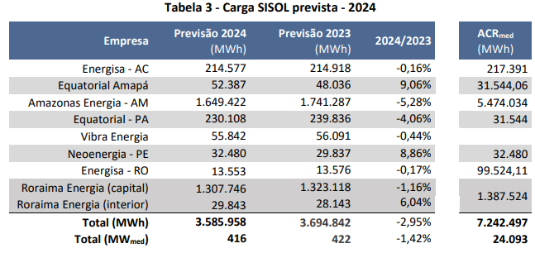 | Queda de 1,42% na carga liderada pela Amazonas Energia. Principais cargas Boa Vista-RR(35,8%) e Amazonas(47,1%) que representam 82,9% da carga. Duas ações da Aneel são fundamentais para sua redução. 1- Intensificar ações de fiscalização para redução de perdas não técnicas na Amazonas Energia que alcançam absurdos e inaceitáveis 64,69% da energia vendida em BT (Sparta AME Reajuste 2022). 2-Acelerar a implantação da LT Manaus- Boa Vista que já se arrasta por mais de 13 anos e necessita de acompanhamento e aceleração das obras. | 47.1% | 35.8% | 82.9% | 13
32. As maiores variações negativas se deram, essencialmente, pela interligação ao SIN de localidades no Estado do Amazonas e do Pará, as quais passarão a ser atendidas integralmente pelo SIN, notadamente as localidades de Itacoatiara e Parintins no Amazonas e Juruti no Pará. | Importante ligações reduzem a CCC e merecem ser parabenizadas. Bom exemplo a ser seguido para a interligação ao SIN de Boa Vista-RR.
33. A diferença entre a previsão da carga e o montante alocado no desconto do ACRmed se deve às usinas que operam compondo o custo total de geração (valoradas na tarifa local pelo ACRmed), porém interligadas ao SIN (sem atender à carga dos isolados). Por esse motivo, o montante da geração valorado ao ACRmed é superior à carga dos sistemas isolados. Outro detalhe que cabe mencionar é o menor desconto financeiro de ACRmed que figuram a Equatorial Energia Amapá e a Equatorial – Pará, por força da Lei nº 14.146/2021, art. 4º-B. | Sem sentido aumentar subsídios para consumidores do PA e AP e imputar o pagamento apenas aos pelos consumidores cativos do SIN e parte aos consumidores livres, livrando os de MMGD desta imposição.
34. Os detalhes do mercado de cada concessionária podem ser verificados no Plano Anual de Operação, elaborado pelo ONS.
Custo total de geração
35. A partir das parcelas de custo dos contratos de energia e potência, da geração própria (aluguel de unidades geradoras, O&M e remuneração de capital), dos combustíveis, do valor do ACRmed publicado pela ANEEL e dos dispêndios de sub-rogação, a CCEE calculou o orçamento da CCC para 2024 conforme as seguintes parcelas:
Tabela 4- Orçamento CCC para 2024
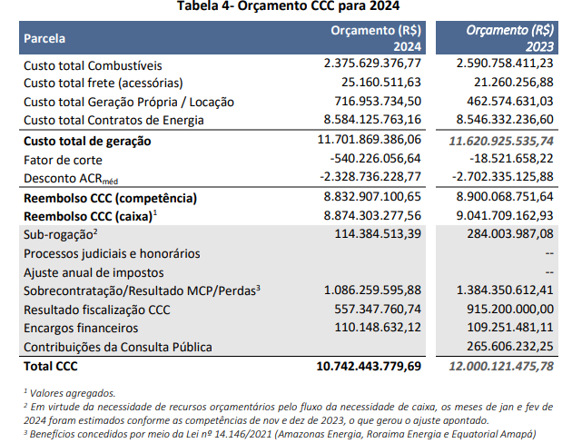 | Historicamente a CCC era para pagar os combustíveis que atualmente representam apenas parte do custo de Geração.
36. Observa-se uma diminuição da parcela “custo total combustíveis” de 2024 frente a 2023, mantendo a trajetória de queda observada no ano anterior. Isto porque a previsão do consumo de óleo diesel é inferior quando comparada com 2023, além da estimativa de redução do preço do óleo diesel.
37. Adicional, registra-se que o cenário base de sensibilidade indicado pelo PEN SISOL para o controle de frequência do parque gerador de Boa Vista (RR) considerou que este controle seria realizado pela UTE Jaguatirica. Entretanto, a UTE Jaguatirica ainda não está prestando este serviço, razão pela qual estamos considerando que o controle de frequência será realizado pela UTE Monte Cristo, o que implica em um acréscimo de aproximadamente R$ 132 milhões em relação ao caso base. | A que se deve esse acréscimo de R$ 132 milhões. Aneel deve justificar.
38. Quanto a Parcela “Processos judiciais e honorários”, a CCEE encaminhou o montante de R$ 455.020.642,76 ao processo judicial nº 0029183-21.2009.4.01.3400. No entanto, para a instrução em tela, a ANEEL desconsidera o referido montante, em razão de Cumprimento Provisório de Sentença, conforme detalhado na sessão “Decisões Judiciais no âmbito do orçamento da CCC” | De acordo com a desconsideração da Aneel visto que ainda é um cumprimento provisório.
39. Destaque-se, também, que não foram considerados no orçamento deste exercício a possível importação de energia da Venezuela. Caso a importação venha a acontecer, o custo total de geração em Roraima deve diminuir com a consequente diminuição do reembolso da CCC. | Se o valor de importação da energia de Guri - Venezuela vai reduzir os valores de reembolso da CCC eles devem ser considerados. Importante citar que o uso de energia térmica para Boa Vista foi necessário exatamente por que a energia de Guri - Venezuela deixou de ser fornecida por incapacidade de fornecimento por parte daquele país. O preço informado pelo MME para o fornecimento da mesma energia de Guri-Venezuela é de R$ 1.000/MWh , aprovada pelo CMSE por três meses, enquanto a térmica a óleo diesel, segundo MME, é de R$ 1.700/MWh. Esta diferença deve ser considerada pela Aneel. Além disso os esforços para conclusão da LT Manaus-Boa Vista deve ser privilegiada.
40. Com relação ao detalhamento da formação do custo total de geração, os dados podem ser obtidos de forma detalhada na planilha formulada pela CCEE, em anexo. Na planilha, é possível extrair qualquer parcela de custo, em base mensal, por tipo de despesa, empreendimento e por agente beneficiário.
Sub-rogação
41. No orçamento de 2024 estão sendo considerados (i) os projetos que estão em operação comercial e recebendo sub-rogação e (ii) os projetos com sub-rogação e com obras em andamento. Não há projetos com pedido de sub-rogação em análise na ANEEL.
42. Dentre os primeiros estão os projetos da ENERGISA MT (Comodoro11 – considerando Subestação (SE) + Linha de Transmissão (LT), Paranorte12 – Linha de Distribuição (LD) + SE, LD + SE Guariba), Raesa (UTE Cristiano Rocha), Manaura (UTE Manauara) e Gera Amazonas (UTE Ponta Negra). Para estes projetos o valor total, em termos orçamentários, é de R$ 59.291.707,59, conforme valores apresentados na tabela abaixo:
Tabela 5 - Sub-rogação de obras em operação comercial
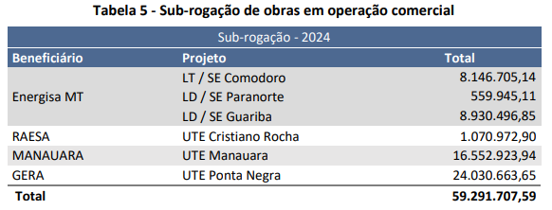
43. Os projetos com sub-rogação e com obras de interligação em andamento são os seguintes: AMAZONAS (Rio Preto da Eva, Itapiranga, Silves II e Humaitá) e EQUATORIAL PARÁ (Aveiro, Cotijuba, Faro, Gurupá, Jacareacanga, Juriti, Oeiras do Pará, Prainha, Porto do Moz, Terra Santa). Entretanto, os projetos de interligação das localidades no Estado do Amazonas e das localidades de Cotijuba, Faro, Gurupa, Jacareacanga e Prainha no Pará não possuem valores no orçamento de 2024 considerando os saldos de exercícios anteriores. Assim, o valor total de projetos com sub-rogação e com obras em andamento no orçamento de 2024 é de R$ 55.092.805,80, conforme valores apresentados abaixo:
Tabela 6 - Sub-rogação de obras em andamento
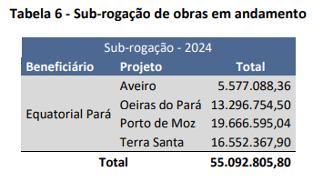
44. O valor da sub-rogação para o orçamento 2024 é a soma dos valores totais da Tabela 4 e da Tabela 5, o que perfaz R$ 114.384.513,39.
45. O gráfico abaixo apresenta os valores de sub-rogação por beneficiário:
Gráfico 1 - Orçamento da Sub-rogação da CCC para o exercício de 2024 (R$)
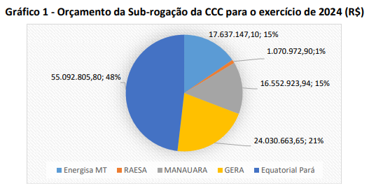
46. Comparando-se os orçamentos para sub-rogação do ano de 2024 com o ano de 2023 temos uma redução de 59,72%. Esta variação decorre, principalmente, de dois fatores: i) interligação de localidades no Amazonas e no Pará, conforme supracitado e ii) arrecadação já realizada nos anos anteriores para obras em atraso. | Informações adicionais necessárias, 1- Em quanto tempo a sub-rogação será paga? 2- Qual a redução dos valores da CCC com a sub-rogação?
Sobrecontratação / Resultado Mercado de Curto Prazo / Restituição de Perdas
47. O Decreto nº 7.246, de 28 de julho de 2010, previu, inicialmente, que o custo total da sobrecontratação de energia das distribuidoras seria arcado pela CCC nos três anos subsequentes ao da respectiva interligação e, portanto, até 31 de dezembro de 2018, o resultado do mercado de curto prazo da Amazonas Energia seria alocado à CCC.
48. Já o Decreto nº 10.050, de 9 de outubro de 2019, alterou o Decreto nº 7.246/2010 e dispôs que o custo decorrente da sobrecontratação involuntária no prazo de cinco anos subsequentes ao da respectiva interligação seriam atribuídos à CCC, o que se fez para os valores até o mês de dezembro de 2020.
49. Em 2021, a Lei nº 14.146/2021, alterou novamente a regra de repasse dos custos com sobrecontratação, agora dispondo da seguinte forma:
“Art. 4º-C. O ônus decorrente da sobrecontratação reconhecida pela Aneel como exposição involuntária, para as distribuidoras de energia elétrica prestadoras do serviço em Estados da Federação cujas capitais não estavam interligadas ao SIN em 9 de dezembro de 2009, a partir da interligação ao SIN, será repassado à CCC, mediante:
I – custeio das obrigações decorrentes da repactuação de Contratos de Compra e Venda de Energia Elétrica (CCVEEs), preferencialmente;
II – repasse do efeito financeiro da sobrecontratação.
§ 1º O disposto no inciso I do caput deste artigo está condicionado à existência de economicidade na proposta e à aprovação pela Aneel.
§ 2º Para o repasse de que trata o inciso II do caput deste artigo, o efeito financeiro, negativo ou positivo, será considerado no custo total de geração de energia elétrica nos Sistemas Isolados, entre janeiro de 2021 e dezembro de 2026, nos termos definidos pela Aneel.”
50. De forma complementar, a Portaria MME nº 15/2021, permitiu que o pagamento dos custos associados a sobrecontratação pudessem ser efetuados de forma antecipada, observando os parâmetros de PLD e de montante de energia sobrecontratado estimados até o próximo processo tarifário da distribuidora. A Portaria MME nº 38/GM/MME, de 23/03/2022, por sua vez, definiu que a apuração e repasse do efeito financeiro da sobrecontratação deve ser efetuado mensalmente.
51. Neste contexto, o orçamento da CDE proposto considera a estimativa de dispêndios em 2024 com a sobrecontratação da Amazonas Energia no valor de R$ 1,08 bilhão. Cumpre destacar que este valor repercute principalmente a projeção do Preço de Liquidação de Diferenças – PLD, cujos cenários atuais indicam níveis próximos ao valor mínimo durante o ano de 2024, fato que implica em aumento da exposição financeira da concessionária. | Os valores de Sobrecontratação da Amazonas Energia de 7.772.202 MWh representa 170% sobre o total da Energia Vendida de 4.580.807 MWh. Os valores são inaceitáveis, merecendo um acompanhamento com fiscalização e ações de redução dessa sobra exagerada. | 170%
52. Ainda, destaca-se que na proposta definitiva de orçamento deverão ser incluídas ainda outros itens acessórios relacionados a despesas da CCC, não contemplados na proposta orçamentária da CCEE, pois dependentes de informações atualizadas de processos tarifários em instrução pela ANEEL, a saber:
a. Resultado do Mercado de Curto Prazo para a Roraima Energia. Processo tarifário será homologado em jan/24;
b. Resultado do Mercado de Curto Prazo e de Ressarcimento à Equatorial Amapá da diferença de custos de energia indicada no parágrafo único do Art. 4ºB da Lei 12.111, associado a flexibilização dos parâmetros de perdas não técnicas. Valores a ser confirmado após homologação do processo tarifário da concessionária em dez/23.
Resultados de fiscalização da CCC
53. Outro ponto a destacar, é o saldo de R$ 2,6 bilhões (na posição de agosto/2021) de créditos que a Eletrobras possui no âmbito das fiscalizações de reprocessamento de CCC, do período de julho/2009 a abril/2017 (ex-Distribuidoras beneficiárias: Amazonas Energia, Ceron, Eletroacre, Boa Vista), que deverá ser reembolsado pela CCC à Eletrobras em sessenta parcelas mensais, com início de pagamento a partir do orçamento da CDE de 2022, conforme Despachos nos 798/2019, 690/2020, 701/2020, 732/2020, 1.704/2021, 2.981/2021, 2.982/2021 e 2.983/2021. Logo, para o exercício de 2024 a projeção de reembolso no âmbito dessas devoluções é de R$ 534,09 milhões de amortização e R$ 105,55 de encargos financeiros.
54. Destaca-se também, o saldo de R$ 116 milhões (na posição de agosto/2021) de créditos que a Eletronorte possui no âmbito da fiscalização de CCC, do período de julho/2009 a abril/2017, que também deverá ser reembolsado pela CCC à Eletronorte em 60 (sessenta) parcelas mensais, com início de pagamento a partir do orçamento da CDE de 2022, conforme Despacho nº 2.980/2021. Logo, para o exercício de 2024 a projeção de reembolso no âmbito desse processo é de R$ 23,25 milhões e R$ 4,06 de encargos financeiros.
55. Por fim, é importante ressaltar que no decorrer do exercício de 2024 serão finalizados diversos processos de fiscalização em andamento na ANEEL, no âmbito da CCC e da CDE. De forma geral, tal como adotado em anos anteriores, os resultados de fiscalização que concluírem por incremento de receita para essas contas setoriais poderão ser observados ainda no âmbito da execução financeira do Orçamento de 2024, podendo ou não resultar em revisão extraordinária do orçamento anual, a depender da materialidade dos valores envolvidos. Por outro lado, aqueles que resultem em débito da CCC ou da CDE, em favor de agentes, serão encaminhados no âmbito da proposta orçamentária do exercício de 2025 em diante, em razão da não previsibilidade orçamentária e da necessidade de assegurar o equilíbrio econômico e financeiro das contas setoriais.
56. Reforça-se que, para tanto, são considerados na proposta orçamentária e na execução orçamentária da CDE, apenas os efeitos dos processos encerrados da fiscalização da ANEEL, após devida instrução processual que garanta o contraditório e ampla defesa às partes interessadas, e que em alguns casos dependerá de deliberação pela Diretoria Colegiada da ANEEL.
57. Ainda quanto a esse ponto, citam-se, de forma não exaustiva, alguns processos de fiscalização em andamento:
(i) campanha de fiscalização do P&D/PEE, no âmbito do Despacho ANEEL nº 901/2021, atualmente em andamento para 40 agentes; e
(ii) processo 48500.001269/2020, que trata do regime tributário de ICMS na geração de energia no interior do Estado do Amazonas.
Destaca-se que as informações recebidas mediante o Ofício Circular nº 001/2019-SRG-SFF/ANEEL, 05/12/201916, o qual se refere aos contratos de energia elétrica e potência associada vinculados aos Editais de Leilão nº 02/2016 estão sob avaliação das áreas envolvidas. Assim, diante das avaliações necessárias, inclusive de natureza jurídica, o resultado das fiscalizações poderá afetar o Orçamento da CDE, em 2024 ou anos posteriores, quando finalizado.
Decisões Judiciais no âmbito do orçamento da CCC
58. No âmbito do processo judicial nº 0029183-21.2009.4.01.3400 e do Cumprimento Provisório de Sentença que lhe diz respeito (autuado sob o nº 0019695-61.2017.4.01.3400), a CCEE encaminhou o montante de R$ 455.020.642,76 de provisionamento no orçamento da CDE do exercício de 2024, conforme destacado na Processos Judiciais e Honorários de Sucumbência.
59. O juízo determinou o afastamento concreto das Resoluções Normativas ANEEL de nº 347/2009 e nº 427/2011, especificamente no que diz respeito às limitações de reembolso dos custos de aquisição de combustível ali contidas. No entanto, observa-se que a discussão judicial ainda não está encerrada, uma vez que houve a interposição de Recurso Especial ao STJ e de Recurso Extraordinário ao STF pela ANEEL, ambos ainda pendentes de admissão, e, o juízo já assinalou que “não haverá entrega de dinheiro até que sejam resolvidas todas as questões referentes ao cumprimento e trânsito definitivo em julgado”. | Importante que todos os recursos judiciais sejam promovidos, visto que as limitações impostas pela Aneel visam a eficiência da operação das UTE´s isoladas que tem nessa forma de controle o objetivo de limitar o uso dos recursos tarifários e principalmente o desvio de combustível para outros fins.
60. Quanto a esse tema, é importante destacar que a SFF instaurou o processo 48500.005528/2016-36 com o objetivo realizar a fiscalização e reprocessamento mensal dos benefícios da Conta de Consumo de Combustíveis – CCC, pagos à Rio Amazonas Energia S.A – RAESA, no período de 30 de julho de 2009 a 30 de abril de 2017. | Fiscalização da Aneel e da ANP são fundamentais para o processo de controle do uso de combustíveis.
61. O referido processo de fiscalização já foi encerrado e deliberado pela Diretoria da ANEEL, conforme o Despacho nº 2.204/2022, que estabelece:
“(...) aprovar o resultado da fiscalização e do reprocessamento mensal da conta de Consumo de Combustíveis – CCC efetuados para a Rio Amazonas Energia S.A., cadastrada sob o CNPJ 07.386.098/0001-06 no período de 30 de julho de 2009 a 30 de abril de 2017, considerando a decisão exarada no Processo Judicial nº 0019695-61.2017.4.01.3400, homologando o crédito do montante histórico de R$ 32.781.142,50 (Trinta e Dois Milhões e Setecentos e Oitenta e Um Mil e Cento e Quarenta e Dois Reais e Cinquenta Centavos) que, após atualização mensal pelo IPCA-E, data-base de março/2022, resulta em R$ 89.965.975,05 (Oitenta e Nove Milhões e Novecentos e Sessenta e Cinco Mil e Novecentos e Setenta e Cinco Reais e Cinco Centavos) a ser reembolsado à Rio Amazonas Energia S.A, no âmbito da execução orçamentária da CDE durante os exercícios de 2022 e 2023, com a devida atualização pelo IPCA-E.” | Importante que se cite qual foi a principal causa da diferença apontada para ser devolvida ao gerador.
62. Em obediência à decisão judicial em vigor, a fiscalização não considerou os regulamentos da ANEEL que tratam dos reembolsos da CCC, tendo aplicado, então, somente as diretrizes gerais da Lei nº 12.111/2009 e o Decreto nº 7.246/2010. E, ainda, que o período em avaliação pela fiscalização é de julho/2009 a abril/2017, ou seja, abrange as competências do contencioso jurídico impetrado pela RAESA, que são os exercícios de 2011 a 2017, conforme o pleito apresentado pela empresa no âmbito da ação judicial.
63. A instrução do referido processo de fiscalização, após os devidos trâmites técnicos e observância ao contraditório e ampla defesa do agente fiscalizado, foi concluída pelas áreas técnicas por meio da Nota Técnica nº 64/2022-SFF-SFG-SRG/ANEEL/2022, aprovado pela Diretoria da ANEEL, por meio do Despacho nº 2.204/2022, tendo o resultado considerado o inteiro teor Decisão Judicial, em caráter provisório, em favor da RAESA, objeto do Mandado de Segurança nº 0029183-21.2009.4.01.3400, que afastou a aplicabilidade dos regulamentos da ANEEL no âmbito dos reembolsos.
64. Assim, com a publicação do Despacho nº 2.204/2022, a CCEE realizou os desembolsos da CCC à RAESA, no decorrer dos exercícios de 2022 e 2023, conforme o disposto no Despacho.
Nesse sentido, considerando as tratativas da fiscalização no âmbito do processo judicial nº 0029183-21.2009.4.01.3400 e do Cumprimento Provisório de Sentença que lhe diz respeito, o Despacho nº 2.204/2022, o qual a Diretoria da ANEEL aprovou os resultados do referido processo de fiscalização, e, em conformidade com a deliberação do Orçamento da CDE do exercício de 2022, não é razoável considerar o montante de R$ 455.020.642,76 provisionado pela CCEE na rubrica da CCC “ “Processos judiciais e honorários”” como estimativa de custo a ser provisionado para a CCC para desembolso à RAESA. | De acordo com a análise da Aneel de que os valores reembolsados devem ser limitados às realidades apontadas.
III.5 – Carvão Mineral Nacional
65. A Lei nº 13.360, de 17 de novembro de 2016, alterou diversos dispositivos da legislação setorial, dentre eles o art. 13 da Lei nº 10.438, de 26 de abril de 2002. Em relação ao subsídio da CDE para o carvão mineral nacional, tais alterações promoveram nova sistemática de cálculo do valor anual destinado para compra mínima do carvão mineral estipulados nos contratos firmados entre as minas produtoras do carvão e as usinas termelétricas a carvão, vigentes na data de publicação da Lei nº 10.438/2002. O Decreto nº 9.022, de 31/3/17, também trouxe nova regulamentação para a CDE. | A lei prejudica os consumidores de energia elétrica com imposições desnecessárias que aumentam o custo final e vão em direção contrária ao acordo global de contenção da emissão de CO2.
66. Em função da nova legislação, a Resolução Normativa nº 500/2012, a qual tratava do reembolso pela CDE dos custos relativos ao carvão mineral nacional, foi substituída pela Resolução Normativa nº 801/2017, a qual foi consolidada, em 2022, na Resolução Normativa nº 1.016 (REN 1.016). De acordo com o novo ordenamento jurídico, a quantidade de carvão anualmente reembolsada pela CDE (Qefetiva) é o resultado da soma da compra mínima estipulada em contrato (Qcompra) e do estoque estratégico (Eestr), e da subtração de um quinto do estoque histórico (Ehist) e da totalidade do estoque de carvão mineral custeado pela CDE e não consumido no ano anterior (Ea-1). Aos valores relativos à compra mínima do carvão (Qcompra) e às compras de combustíveis secundários deve-se aplicar o percentual de eficiência energética.
67. Aqui, observa-se que o estoque histórico (Ehist) se refere a reembolsos de carvão pagos pela CDE até 31/12/2016, todavia, sem a correspondente geração por parte das usinas. Para evitar novos acúmulos, cabe à parcela Ea-1 (a partir do ano de 2017) descontar do orçamento da CDE do ano X os valores reembolsados pela CDE e não consumidos pela empresa no ano X-1. A parcela relativa ao estoque estratégico (Eestr) se refere a uma reserva técnica de carvão para utilização em situações críticas, já reembolsada pela CDE em 2018, não cabendo reembolsos adicionais uma vez que é de responsabilidade da empresa recompor esse montante sempre que for utilizado. Destaca-se que em 2022 foi descontada a última parcela do estoque histórico (Ehist).
68. Com relação ao processo de fiscalização concluído em 2020 pela ANEEL, referente ao reprocessamento dos benefícios da CDE no custeio do carvão mineral no período de 1º/01/2011 a 30/4/2017, e a apuração do estoque do carvão reembolsado pela CDE, nas posições de 31/12/2016 e 31/12/2017, registra-se que as compensações e as entradas de recursos referentes às empresas Diamante (Despacho nº 2.210/2020) e Copel (Despacho nº 2.218/2020) foram concluídas em 2022.
69. Entretanto, ressalta-se que o resultado da fiscalização da CGT Eletrosul (Despacho nº 2.616/2020), o qual foi suspenso por meio do Despacho nº 295, de 04 de fevereiro de 2021, em decorrência de decisão judicial não foi considerado nos orçamentos dos anos anteriores. Contudo, recentemente, a Diretoria Colegiada decidiu a respeito do recurso administrativo por meio do Despacho nº 3.240/2023, revogando o Despacho nº 295/2021. | Qual a justificativa da decisão judicial ter suspenso o resultado da fiscalização técnica da Aneel?
70. Assim as deliberações contidas no Despacho nº 2.616/2020 voltam a ter validade, bem como, as deliberações complementares no Despacho nº 3.240/2023. Conforme informado pela CCEE, o montante a ser restituído à Conta CDE, decorrente do Despacho nº 2.616/2020, ocorrerá em 36 parcelas mensais, o qual foi reiniciado em outubro/2023. Adicionalmente, o Despacho nº 3.240/2023 retificou os montantes referente ao estoque histórico e Ea-1 aplicado em 2018, resultando em uma devolução à CGT Eletrosul 956 mil toneladas em 24 vezes, tendo início em outubro/2023.
71. A tabela abaixo resume os principais valores que compõem a estimativa de reembolso anual referente à competência do ano de 2024, o qual é utilizado no cálculo do orçamento da CDE Carvão. Destaca-se que: não cabe mais reembolso para a parcela de estoque estratégico (Eestr) e nem devolução do estoque histórico; os valores referentes à parcela Ea-1 (que tratam da previsão de estoque no dia 31/12/23) e aos custos que compõe os combustíveis secundários foram informados pelas empresas à CCEE, cabendo análise por parte da fiscalização em momento oportuno.
Tabela 2 - Orçamento CDE carvão mineral - competência para o ano 2024 (jan a dez)
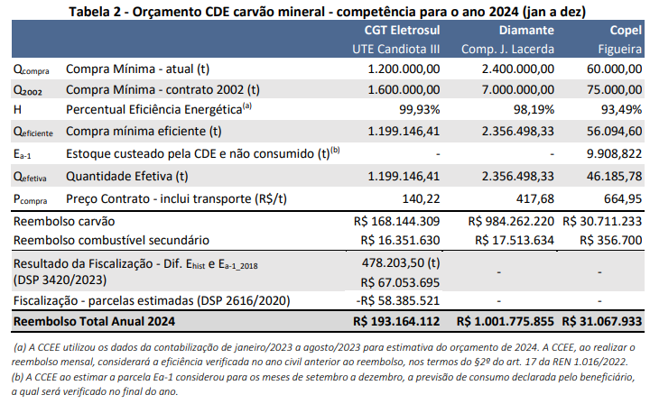
72. Ademais é importante esclarecer que o orçamento CDE Carvão contempla as despesas que serão realizadas ao longo de 2024 e se referem à competência de dezembro/2023 a novembro/2024. A Tabela a seguir detalha por competência e por empresa a previsão de reembolso em 2024.
Tabela 3 - Previsão orçamentária de reembolso do carvão mineral para o ano 2024

73. Dado o exposto acima, o orçamento da CDE de 2024 previsto para reembolso do carvão mineral nacional é de R$ 1.216.688.534. Este montante previsto em 2024 é superior ao orçamento de 2023 em 8% em decorrência, principalmente, dos reajustes nos preços do carvão mineral nacional. | Aneel deve explicitar como são reajustados os preços do carvão mineral nacional, principalmente se é aprovada formalmente por órgão regulador.
III.6 – Baixa Renda e demais Descontos Tarifários na Distribuição
74. Trata-se da função da CDE de compensar descontos tarifários concedidos aos usuários do serviço público de distribuição de energia elétrica. Os descontos da Tarifa Social de Energia Elétrica – TSEE são aplicáveis aos consumidores da subclasse residencial Baixa Renda. Os demais descontos são concedidos aos seguintes usuários: (i) gerador e consumidor de fonte incentivada; (ii) atividade de irrigação e aquicultura em horário especial; (iii) agente de distribuição de pequeno porte; (iv) serviço público de água, esgoto e saneamento; (v) classe rural; (vi) subclasse cooperativa de eletrificação rural; e (vii) subclasse serviço público de irrigação. | Importante citar que algumas atividades (rural, cooperativa rural, serviço público de água, esgoto e saneamento e serviço público de irrigação) estão perdendo progressivamente os descontos. Esta é uma medida importante para que estes benefícios não se perpetuem. No caso de fonte incentivada, os benefícios foram extintos pela lei, porem ainda perduração pelo prazo de concessão por mais 35 anos. Esta medida merece ser revista já que esta rubrica suplanta o benefício social para o consumidor de baixa renda.
75. A partir de 2022 ocorreu um incremento significativo na quantidade de famílias beneficiadas, tanto em função da Lei nº 14.203, de 2021, regulada pela REN nº 953, de 2021, que tornou obrigatória a inscrição automática dos beneficiários da TSEE, como também pelo cenário socioeconômico do País. De dezembro/2021 a janeiro/2023 o número de famílias beneficiadas passou para cerca de 15,5 milhões, um aumento de 2,3 milhões de famílias (18,1%), e o reembolso mensal atingiu o patamar de R$ 441,2 milhões. Em junho/2023 o reembolso mensal é da ordem de R$ 482 milhões. | A fiscalização da Aneel continua sendo importante pois o segundo o próprio MDS e recentemente o TCU foram constatadas irregularidades na concessão do Bolsa Família em 2022. Segundo o TCU foram encontradas irregularidades em 22% dos beneficiários no Bolsa Família, onde constavam caminhoneiros e taxistas, que não se enquadram nos critérios de renda para fazer parte do programa e consequentemente não fazem parte do TSEE.
76. Observa-se ainda que para a tarifa social, a estimativa de repasses da CDE para a subvenção para o orçamento anual da CDE é orientada pelo item 3.2.2 do Submódulo 5.2 do PRORET.
“PRORET 5.2 – item 3.2.2 (...)
22. A estimativa de repasses da CDE para a subvenção à TSEE, para fins de aprovação do orçamento anual da CDE, será feita pela ANEEL a partir de informações referentes aos benefícios tarifários médios concedidos nos últimos anos, à projeção de crescimento da carga divulgada pelo Operador Nacional do Sistema – ONS e à projeção do IPCA divulgada pelo BACEN, e encaminhadas anualmente à CCEE até 15 de setembro de cada ano. “ | Se constatada a irregularidade apontada pelo MDS e TCU correções imediatas devem ser incorporadas na previsões da Aneel.
77. Assim, os repasses da CDE para a subvenção à TSEE em 2024 foram estimados em R$ 6,18 bilhões, uma variação de 10,4% com relação ao valor orçado do ano anterior. Esse valor considera as informações mais recentes do número de famílias beneficiadas e a evolução projetada do mercado de baixa renda. | Se constatada a irregularidade apontada pelo MDS e TCU correções imediatas devem ser incorporadas na previsões da Aneel.
78. Ressalta-se que a previsão poderá ser revista quando da apreciação do orçamento definitivo, após a Consulta Pública, com intuito de identificar o efeito das ações de atualização cadastral realizadas pelo Ministério da Cidadania em 2023, variações de mercado e tarifária. | O Ministério com controla o cadastro único é o Ministério do Desenvolvimento e Assistência Social, Família e Combate à Fome (MDS).
79. Quanto aos demais subsídios tarifários na distribuição, o valor estimado é de R$ 10,24 bilhões e considera os valores dos repasses mensais vigentes fixados nas resoluções homologatórias dos processos tarifários de cada distribuidora até agosto/2023, sobre os quais aplicou-se, a partir do respectivo mês de aniversário contratual em 2023, a previsão de variação de mercado de 3,1% (Previsão de Carga ONS-EPE – Planejamento Anual 2023/2027, da 2ª Revisão Quadrimestral), e a previsão de variação de IPCA. Esta previsão também considera os impactos do fim dos descontos nas tarifas de uso dos sistemas de distribuição de unidades consumidoras classificadas como rural, cooperativa de eletrificação rural, serviço público de água, esgoto e saneamento e serviço público de irrigação observado nos reajustes tarifários de 2023/2024, conforme determinado pelo Decreto nº 9.642/2018, alterado pelo Decreto nº 9.744/2019. | Importante citar que algumas atividades (rural, cooperativa rural, serviço público de água, esgoto e saneamento e serviço público de irrigação) estão perdendo progressivamente os descontos. Esta é uma medida importante para que estes benefícios não se perpetuem. No caso de fonte incentivada, os benefícios foram extintos pela lei, porem ainda perduração pelo prazo de concessão por mais 35 anos. Esta medida merece ser revista já que esta rubrica suplanta o benefício social para o consumidor de baixa renda.
Histórico dos subsídios tarifários na distribuição
80. O gráfico abaixo apresenta a evolução dos Descontos Tarifários na Distribuição de 2013 a 2024.
Gráfico 2 - Descontos Tarifários na Distribuição
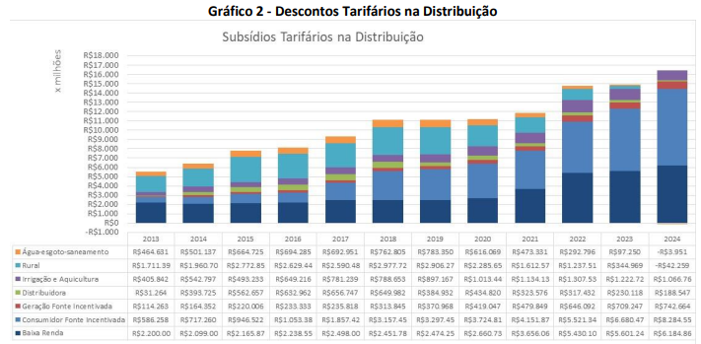 | Aumentos exponenciais dos descontos para alguns usuários impõem aumentos exagerados aos demais consumidores cativos de energia elétrica.
81. Considerando os Descontos Tarifários na Distribuição, incluindo o da Tarifa Social, os Descontos Tarifários na Transmissão e a Subvenção às Cooperativas de Eletrificação Rural e Pequenas Distribuidoras, o gráfico abaixo apresenta a participação de cada subsídio no total de gastos da CDE com essas rubricas, que totalizam R$ 19,6 bilhões em 2024, contra R$ 17,9 bilhões considerados no orçamento de 2023. | Em 22/11/2023 o TCU prolatou o Acórdão 2.353/2023 - Plenário que imputa à Aneel a obrigação de rever seus regulamentos de concessão de outorgas para fontes incentivadas que dividiram seus projetos em partes menores que 300 MW para burlarem a lei e terem direito aos subsídios de 50% na TUSD e TUST. Estes efeitos quando aplicados certamente reduzirão significativamente os valores dos subsídios, pagos pela CDE, a que estes empreendimentos atualmente tem direito e portanto merecem ser considerados nos cálculos da CDE para 2024.
Gráfico 3 - Subsídios Tarifários na Distribuição e Transmissão

III.7 – Descontos Tarifários na Transmissão
82. A Lei nº 13.360/2016, ao dar nova redação ao inciso VII, art. 13, da Lei nº 10.438/2002, permitiu que a CDE também compensasse os descontos concedidos aos usuários da Rede Básica, além dos descontos aplicados aos usuários dos serviços de distribuição, que já eram compensados pela CDE desde 2013.
83. Trata-se dos descontos aplicados nas Tarifas de Uso do Sistema de Transmissão – TUST dos geradores e consumidores de fontes incentivadas, conforme disposto na Lei nº 9.427/1996 e na Resolução Normativa nº 77/2004.
84. Na Rede Básica, a compensação desses descontos pela CDE teve início em julho de 2017, de forma concatenada com o ciclo tarifário da TUST.
85. Para se estimar o recurso destinado a cobrir os descontos na TUST para fontes incentivadas, é preciso prever o valor do Encargo de Uso dos Sistemas de Transmissão – EUSTs a não ser arrecadado em função da concessão do referido desconto.
86. Cumpre destacar que nos últimos anos houve uma variação significativa nesta despesa, p.ex., em 2023/2022 (+39%), justificada pelo relevante crescimento dos pedidos de outorga de geração, em especial de fontes fotovoltaica e eólica, e associada ao comando da Lei nº 14.120/21, que determinou prazo máximo para a concessão de descontos na tarifa de uso dos sistemas de transmissão/distribuição para as fontes alternativas. No orçamento de 2023 a previsão teve por base os valores considerados na aprovação da REH nº 3.066/2022, a qual considerou 1.244 usinas com previsão de execução de CUST no decorrer do ciclo, sendo 318 em situação de início de execução ao longo do ciclo (junho/22 a julho/23). Em análise prospectiva para o ciclo 2023/2024, era identificado que esse número poderia chegar ao patamar de 1.366 usinas, no entanto a previsão não foi revisitada no fechamento da CP em razão de diversos pedidos de postergação de CUST dessas usinas, e do risco de que as estimativas não se confirmassem. Cumpre destacar que, mesmo que as usinas não entrem em operação comercial e o início de execução do CUST não seja postergado, o pagamento pelo uso do sistema é devido. Nesse cenário, as usinas passam a ser consideradas pelo ONS na apuração mensal dos serviços e encargos do sistema. Abaixo destaca-se parte do comando legal que alterou o art. 26 da Lei nº 9.427/96, publicado em 02/03/2021: | Em 22/11/2023 o TCU prolatou o Acórdão 2.353/2023 - Plenário que imputa à Aneel a obrigação de rever seus regulamentos de concessão de outorgas para fontes incentivadas que dividiram seus projetos em partes menores que 300 MW para burlarem a lei e terem direito aos subsídios de 50% na TUSD e TUST. Estes efeitos quando aplicados certamente reduzirão significativamente os valores dos subsídios, pagos pela CDE, a que estes empreendimentos atualmente tem direito e portanto merecem ser considerados nos cálculos da CDE para 2024.
"Art. 26. (...) § 1º-C. Os percentuais de redução de que tratam os §§ 1º, 1º-A e 1º-B deste artigo serão aplicados:
I - aos empreendimentos que solicitarem a outorga, conforme regulamento da Aneel, no prazo de até 12 (doze) meses, contado a partir da data de publicação deste inciso, e que iniciarem a operação de todas as suas unidades geradoras no prazo de até 48 (quarenta e oito) meses, contado da data da outorga; e “
87. Para 2024, a estimativa de gastos da CDE com a compensação dos descontos tarifários concedidos aos usuários do serviço de transmissão de energia resultou no montante de R$ 2,468 bilhões, uma variação de 1,4% em relação a previsão orçamentaria de 2023. Para essa estimativa foram considerados: os MUSTs contratados em 2023, a TUST do ciclo 2023/2024 para o 1º semestre e a TUST estimada do ciclo 2024/2025 para o segundo semestre.
88. Quanto à TUST, de forma geral foi observado um aumento em linha com a variação da Receita Anual Permitida (RAP) das transmissoras para ciclo 2023/2024, de 13,42%, adotada no estabelecimento das tarifas do uso do sistema de transmissão (TUST) da rede básica. Segundo a Nota Técnica nº 43/2023-STR/ANEEL, os principais fatores que contribuíram com a variação da TUST para o ciclo 2023/2024 foram:
i. Novas instalações: instalações que entraram em operação comercial no decorrer do ciclo anterior considerando a RAP pro rata tempore e que para o ciclo sob cálculo entrarão com a RAP integral (5,0%).
ii. Reperfilamento do componente financeiros da RBSE: resultado do reperfilamento do componente financeiro da “RBSE”, que representa cerca de 10,6% de aumento para a Rede Básica. No ciclo sob cálculo é atingido o patamar fixo até o fim do pagamento no ciclo 2027/2028.
89. O fato importante com impacto direto na estimativa dos descontos tarifários é que este ano a base de geradores permaneceu estável do ciclo anterior para o ciclo 2023/2024, com aumento de 156,3GW para 158,7 GW, uma variação de cerca de 1,5%. Segundo a Nota Técnica nº 43/2023-STR/ANEEL, isso decorreu das condicionantes adotados no processo tarifário da TUST em que foi retirado da arrecadação os geradores que:
i. declararam a intenção de participação do mecanismo excepcional da CP nº 15/2023, e que estejam com as situações de viabilidade “baixa ou média” e de obra “não iniciada ou paralisada”, na data de referência 20 do RALIE; ou
ii. tenham deferimento em ações judiciais para o não pagamento dos encargos de uso ordinários em 16 de junho de 2023, independentemente das condicionantes do item (i).
90. Portanto, a correção monetária pelo Índice de Atualização da Transmissão (IAT), composta pelo IPCA e IGP-M, aplicada no estabelecimento da TUST de 2,980% e os impactos da entrada de novas instalações e do reperfilamento no novo ciclo são os principais motivos que justificam a variação da estimativa dos descontos nas tarifas de transmissão. | Em 22/11/2023 o TCU prolatou o Acórdão 2.353/2023 - Plenário que imputa à Aneel a obrigação de rever seus regulamentos de concessão de outorgas para fontes incentivadas que dividiram seus projetos em partes menores que 300 MW para burlarem a lei e terem direito aos subsídios de 50% na TUSD e TUST. Estes efeitos quando aplicados certamente reduzirão significativamente os valores dos subsídios, pagos pela CDE, a que estes empreendimentos atualmente tem direito e portanto merecem ser considerados nos cálculos da CDE para 2024.
III.8 – Subvenção Cooperativas de Eletrificação Rural / Pequenas Distribuidoras
91. Com as alterações promovidas pela Lei nº 13.360/2016, que inseriu o inciso XIII no art. 13 da Lei nº 10.438/2002, e deu nova redação ao art. 3º da Lei nº 9.427/1996, a ANEEL deverá definir a subvenção da CDE para compensar a reduzida densidade de carga das cooperativas de eletrificação rural, concessionárias e permissionárias, a cada revisão tarifária da supridora, devendo o valor ser atualizado anualmente pelo IPCA nos reajustes tarifários.
92. A subvenção corresponde ao adicional de receita da supridora decorrente da incorporação dos ativos, mercado e consumidores da suprida.
93. Conforme estabelece o Submódulo 8.5 do PRORET, a partir da definição da subvenção, os descontos vigentes atualmente na TUSD e TE às cooperativas serão retirados gradualmente a cada processo tarifário, no limite do impacto tarifário de 10% do efeito médio final a ser percebido pelos consumidores. Caso o processo resulte em valores superiores a 10%, sem alteração dos descontos, não haverá redução, todavia, não serão dados novos descontos para atingir o limite.
94. Essa medida aplica-se a partir da regularização da cooperativa de eletrificação rural como permissionária ou a cada processo tarifário da concessionária ou permissionária já regularizada, que suceder a revisão tarifária ordinária da principal concessionária supridora, sempre com efeitos prospectivos, nos termos da regulação da ANEEL.
95. Tendo em vista os valores das subvenções já homologados nos processos tarifários das cooperativas de eletrificação rural realizados em 2023, está sendo considerada a estimativa de gastos da CDE com essa rubrica no valor total de R$ 624,2 milhões. São 48 cooperativas que recebem essa subvenção.
96. Ainda, tendo em vista a edição da Lei nº 14.299/2022, que institui subvenção econômica a ser paga com recursos da CDE às concessionárias do serviço público de distribuição de energia elétrica de pequeno porte, foram incorporados nesta rubrica mais R$ 63,4 milhões. São atualmente beneficiadas por esta política pública as concessionárias SULGIPE, COOPERALIANÇA, COCEL, DCELT, EFLUL, EFLJC, DEMEI, DMED, CHESP e NOVA PALMA cujos valores iniciais foram homologados nos respectivos processos tarifários de 2023. | De acordo em atendimento ao comando legal.
III.9 – CAFT CCEE
97. Dentre as principais mudanças instituídas no setor elétrico pela Lei nº 13.360/2016, destaca-se a transferência da gestão da CDE, CCC e RGR, da Eletrobras para a CCEE. Essa mudança institucional ocorreu a partir de 1º de maio de 2017, sendo os recursos para o pagamento dos Custos Administrativos Financeiros e Tributários - CAFTs provenientes da CDE e não podendo exceder 0,2% do orçamento anual.
98. Os critérios de elaboração, aprovação e fiscalização do CAFTs incorridos pela CCEE na gestão de fundos setoriais é objeto da Resolução Normativa nº 751/2016, resultante da Audiência Pública nº 59/2015.
99. O detalhamento dos CAFTs com as devidas justificativas dos custos de cada rubrica, e planilhas com memórias de cálculo encontram-se no Relatório Premissas Orçamentárias Conta Setoriais, cujo resumo está demonstrado abaixo:
Tabela 4 - Previsão de CAFTs CCEE – 2024
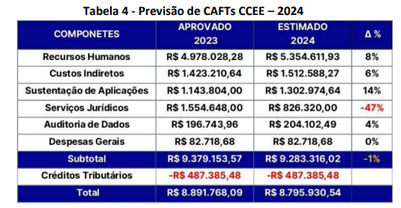
100. O resultado apresentou um total estimado de R$ 9.283.316,02 (nove milhões, duzentos e oitenta e três mil, trezentos e dezesseis reais e dois centavos), o que corresponde a uma expectativa de redução em torno de 1% se comparado aos custos aprovados para o exercício de 2023. Como detalhado, a principal rubrica que contribui para a redução se refere aos serviços jurídicos que refletem o baixo crescimento da carteira de processos e a fase atual das ações, a redução do quantitativo de ações judiciais ainda em cursos e eventuais atuações da CCEE como “amicus curiae” em defesa da tese de CDE parcelas controvertidas.
101. Desse montante, foram deduzidos o valor correspondente aos créditos tributários incidentes sobre o desenvolvimento do Sistema de Gestão Conta Setoriais no valor de R$ 487.385,48 (quatrocentos e oitenta e sete mil, trezentos e oitenta e cinco reais e quarenta e oito centavos).
102. Assim, o valor total estimado do processo foi apurado em R$ 8.795.930,54 (oito milhões, setecentos e noventa e cinco mil, novecentos e trinta reais e cinquenta e quatro centavos). Após as devidas análises, conclui-se que os Custos Administrativos, Financeiros e Tributários – CAFTs apresentados pela CCEE para operacionalizar as Contas Setoriais (CDE-CCC-RGR) são pertinentes, com a devida ressalva que ainda serão objeto de fiscalização no decorrer do processo de Monitoramento das Contas Setoriais. | De acordo com os valores propostos pela Aneel para pagamento dos CAFTs para a gestão da CDE pela CCEE.
103. Cabe ressaltar, que a SFF monitora periodicamente a gestão da CCEE no âmbito das Contas Setoriais, bem como a conformidade da execução financeira dos CAFTs.
III.10 – Reserva Técnica
104. A regulamentação da CDE dada pelo Decreto nº 9.022/2017 autoriza a CCEE a encaminhar na proposta orçamentária anual a ser submetida à aprovação da ANEEL, valor da reserva técnica destinada a garantir os compromissos assumidos pelo fundo setorial.
105. Conforme regulamentado pelo Submódulo 5.2 do Proret, o valor da reserva técnica está limitado a 5% dos gastos totais da CDE. Na proposta orçamentária encaminhada pela CCEE, foi considerado o valor de R$ 132,3 milhões de reserva técnica, que corresponde a cerca de 0,4% dos gastos totais estimados pela CCEE para 2024 e com valor equivalente a diferença de custos estimada nos reembolsos da CCC associada a eventual alteração na operação do parque gerador de Boa Vista (RR), em específico com alteração do controle de frequência, da UTE Monte Cristo ao invés da UTE Jaguatirica. Esse valor seria constituído ao longo do exercício, retendo-se mensalmente o excedente de caixa realizado.
106. De forma geral, a constituição de reserva técnica é considerada razoável e relevante para o gerenciamento do fluxo de caixa desse fundo setorial que já envolve gastos que superam R$ 30 bilhões. Os fluxos mensais das despesas e das receitas não são lineares e nem coincidentes, e podem ser impactados por frustações de receitas e gastos extraordinários decorrentes, por exemplo, da inadimplência dos agentes com o pagamento das quotas e de decisões judiciais.
107. Outra possível utilização da reserva técnica é para permitir a concatenação das quotas da CDE pagas pelas concessionárias de distribuição com as datas dos seus respectivos processos tarifários. Entretanto, essa medida só será possível quando a reserva técnica for constituída na sua integralidade.
108. Na proposta orçamentária encaminhada pela CCEE, a reserva técnica foi considerada como redutor das fontes de recursos da Conta, mas a regulamentação classifica esse item como destinação de recursos (despesa).
109. No entanto, considerando o encaminhamento da Diretoria da ANEEL nos processos anteriores, em que não considerou a rubrica na deliberação dos orçamentos da CDE, optou-se por não incluir na presente proposta orçamentária. Ademais, vale ressaltar que, entre as alterações propostas na previsão de dispêndios da CCC para 2024, foi considerada a mitigação do risco de alteração do responsável pelo controle de frequência no Estado de Roraima. | De acordo com a proposta da Aneel de não incluir a reserva técnica. Entendemos que as considerações apontadas são adequadas.
III.11 – Recursos da RGR
110. A partir da publicação da Lei nº 13.360/2016, os recursos da RGR passaram a ser destinados, conforme definição do Poder Concedente, aos seguintes objetivos:
(i) Custeio dos estudos e pesquisas de planejamento da expansão do sistema energético, bem como os de inventário e de viabilidade necessários ao aproveitamento dos potenciais hidroelétricos;
(ii) Empréstimos destinados ao custeio ou investimento a serem realizados por empresa controlada direta ou indiretamente pela União que tenha sido designada à prestação de serviço nos termos do § 1º, art. 9º, da Lei nº 12.783/2013, ou por empresa autorizada conforme § 7º, art. 9º, da Lei nº 12.783/2013; e
(iii) Dispêndios da CDE.
111. Conforme Lei nº 14.120/2021 (MP 998/2020), que alterou o artigo 4º da Lei nº 5.655/1971, foram destinados recursos da RGR para o pagamento do valor não depreciado dos ativos de distribuição de energia elétrica classificados como sobras físicas e dos valores não depreciados dos ativos de distribuição contabilizados no Ativo Imobilizado em Curso, a depender da concordância do Concessionário.
112. Ainda, o Decreto nº 9.022/2017, ao final de cada ano civil, o saldo da RGR, correspondente à diferença entre as receitas do fundo (que inclui quotas pagas pelos agentes, reposição de empréstimos concedidos, amortização e juros de reversão, rendimentos financeiros de seus recursos, juros de mora e multas por atraso de pagamentos ao fundo, dentre outros) e as suas destinações, deve ser transferido à CDE.
113. O detalhamento do orçamento da RGR para 2024 apresentado pela CCEE indica despesas totais de R$ 1,32 bilhões, com saldo estimado de - R$ 224,84 milhões ao final do exercício de 2024, decorrente da queda de arrecadação das quotas RGR, -29,3% em relação ao orçamento de 2023 e da inclusão da indenização devida a Companhia Energética de São Paulo – CESP (UHE Três Irmãos) definida pela Portaria MME 727/2023.
114. No entanto, após análises de projeções das quotas de RGR das geradoras e transmissoras, a ANEEL considera uma arrecadação de quotas para 2024 no montante de R$ 505,25 milhões, ou seja, menor que o apresentado pela CCEE, que foi de R$ 539,30 milhões.
115. É importante destacar, que os principais impactos da redução projetada da RGR para o exercício de 2024 é decorrente da redução de incidência de RGR em ativos de empresas, em função de renovação de contratos de concessão, no último trimestre de 2022, além da depreciação dos ativos que ainda são obrigados ao recolhimento do encargo, uma vez que a base de cálculo da RGR é 2,5% do AIS líquido, balizado em 3% da ROL.
116. Dessa forma, considerando a projeção verificada pela ANEEL, que considera uma redução de 33,6% na projeção da arrecadação de quotas de RGR, em comparação ao que foi apresentado no orçamento de 2023, bem como as demais receitas apresentadas pala Câmara, frente às despesas de R$ 1,32 bilhões, o saldo estimado considerado na RGR é de (–) R$ 257,24 milhões ao final de 2024.
Tabela 10 – Fluxo RGR (considera arrecadação de quotas projetada pala ANEEL)
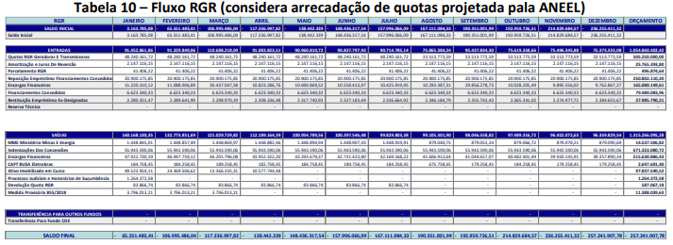
117. Neste sentido, na abertura da Consulta Pública, não é considerado qualquer valor de aporte da RGR para a CDE, restando ainda destacar que na hipótese de insuficiência de recursos para o cumprimento de suas obrigações, a Portaria 727/2023 assim define: | De acordo com a proposta da Aneel de não considerar aportes da RGR para a CDE. Entendemos que as considerações apontadas são adequadas.
Art. 2º A fonte de recursos para custeio da indenização mencionada no art. 1º será a Reserva Global de Reversão - RGR.
Parágrafo único. Na hipótese de insuficiência do saldo da RGR, o montante vencido deverá ser pago no próximo período em que houver saldo suficiente para pagamento, respeitado o prazo limite de sete anos, contados do início dos pagamentos.
118. Ainda, considerando a insuficiência de recursos prevista para o exercício de 2024 para o cumprimento das obrigações da RGR, bem como a legislação vigente quanto a operacionalização do encargo, é importante que o ponto seja encaminhado ao Ministério de Minas e Energia – MME para as tratativas necessárias, com a participação da CCEE e ANEEL.
III.12 – Aporte Eletrobras / CDE Eletrobras – Lei nº 14.182/2021
119. No âmbito do processo de desestatização da Eletrobras, o inciso I da Lei 14.182/2021 dispôs que a Eletrobras aportará na CDE, para fins de modicidade tarifária, o valor correspondente a 50% (cinquenta por cento) do valor adicionado à concessão pelos novos contratos, nos termos abaixo:
“Art. 4º São condições para as novas outorgas de concessão de geração de energia elétrica de que trata o art. 2º desta Lei:
I - o pagamento pela Eletrobras ou por suas subsidiárias, na forma definida pelo Conselho Nacional de Política Energética (CNPE), à Conta de Desenvolvimento Energético (CDE), de que trata a Lei nº 10.438, de 26 de abril de 2002, correspondente a 50% (cinquenta por cento) do valor adicionado à concessão pelos novos contratos; (...)
§ 2º O disposto no art. 7º da Lei nº 9.648, de 27 de maio de 1998, não se aplica aos novos contratos de concessão de geração de energia elétrica de que trata este artigo, e a quota de que trata o inciso I do caput deste artigo será creditada integralmente em favor das concessionárias e permissionárias de distribuição de energia elétrica, para fins de modicidade tarifária no Ambiente de Contratação Regulada (ACR), distribuída de forma proporcional aos montantes descontratados em decorrência da alteração do regime de exploração para produção independente de que trata o inciso III do caput deste artigo.”
120. A Resolução CNPE nº 15/2021 estabeleceu o valor adicionado e o aporte na CDE desde a assinatura do contrato até o ano de 2047, conforme Anexo V da citada Resolução. Em 2022, foi realizado o aporte inicial da ordem de R$ 5 bilhões na CDE, com repasse imediato as distribuidoras beneficiárias tendo por base decisão da Diretoria da ANEEL proferida quando da abertura da Consulta Pública nº 34/2022.
121. No encerramento da referida Consulta Pública, em 22/11/2022, foram aprovadas alterações no PRORET, sejam de regras tarifárias como também repercussões na gestão da CDE e rito orçamentário.
122. Em específico, foi definido que o recurso associado à desestatização da Eletrobras deve compor o orçamento anual da CDE, com entrada e saída de mesmo valor, uma vez que após aporte ele será imediatamente transferido em benefício das distribuidoras que atendem consumidores no ambiente de contratação regulada – ACR. Desta forma, tal detalhamento tem objetivo a publicização do tema, não afetando a definição das quotas anuais da CDE. | De acordo com a proposta da Aneel em considerar os aportes apenas incidentes para os consumidores cativos do ACR. Entendemos que as considerações apontadas são adequadas. Ressaltamos que a descotização reduz a CDE em 3,5% porem aumenta o custo da energia para o consumidor cativo em 490% passando dos valores cotizados de R$ 51/MWh para R$ 250/MWh quando esta energia for adquirida em novos leilões.
123. Assim, para 2024, a previsão de aporte é de R$ 1,3 bilhões, valor identificado como CDE Eletrobras no campo de despesas e Aporte Eletrobras no campo Receitas do orçamento CDE 2024.
III.13 – Subsídio Geração Distribuída – Lei nº 14.300
124. Em 6 de janeiro de 2022, foi sancionada a Lei nº 14.300, que instituiu o Marco Legal da micro e minigeração distribuída – MMGD, trazendo importantes repercussões relacionadas à CDE, em especial para operacionalizar a transferência de recursos para compensar perdas de receitas tarifárias de distribuidoras com unidades consumidoras participantes do Sistema de Compensação de Energia Elétrica – SCEE. | Fontes incentivadas para consumidores livres e a MMGD devem ser fiscalizadas pela Aneel.
125. A regulamentação do tema foi objeto de debate na Consulta Pública ANEEL nº 50/2022 (período de contribuição de 27/10 a 12/12/2022), e que resultou na aprovação dos regulamentos tarifários (PRORET), com inclusão de nova rubrica de despesa na CDE a qual deve ter como fonte de recurso as tarifas dos consumidores cativos.
126. Na presente proposta de orçamento foi considerada a estimativa de reembolsos da CDEGD em 2024 de R$ 1.680.713.903,04, obtida com base nos valores homologados nos processos tarifários de 2023, e sua atualização observando a variação do IPCA e o crescimento médio do mercado subsidiado de GD de 27,4% (fonte EPE). Cumpre destacar que a variação desta despesa no orçamento anual decorre principalmente do fato de que no ano de 2023 as obrigações de pagamento da CDE-GD tiveram início nos respectivos processos tarifários de cada distribuidora, logo, o valor total no orçamento não correspondia a despesa plena de 12 meses. | Aumentos exponenciais da MMGD, focados na geração solar distribuída, impactarão os demais consumidores a cada ano. Importante que os grupos econômicos detentores de distribuidoras que tenham Sobrecontratação sejam impedidas de impactar estes mercados sob pena de que a Sobrecontratação seja considerada com VOLUNTÁRIA.
127. De outro lado faz-se necessário considerar a arrecadação deste valor junto as distribuidoras, as quais terão o repasse assegurado por meio de componente tarifária CDE-TE com aplicação restrita aos consumidores cativos de sua área de concessão. Neste sentido, o valor de R$ 1,681 bilhões também foi lançado no campo receita como Quotas CDE-GD. Quando da aprovação dos valores definitivos do orçamento 2024, os valores das quotas poderão ainda serem alterados em razão do saldo/restos a pagar ao final do exercício associado a gestão da CDE-GD.
III.13 – QUOTA CDE USO / CDE GD
128. Tendo em vista os novos comandos legais relacionados a CDE, a partir de 2023 faz-se necessária a definição de duas quotas anuais, a CDE-Uso e a CDE-GD, que diferem na repercussão final aos consumidores.
129. A CDE-Uso deve ser paga por todos os agentes que atendem consumidores finais, cativos e livres, mediante encargo tarifário incluído nas tarifas de uso dos sistemas de transmissão e distribuição de energia elétrica (TUSD e TUST). Já a CDE-GD, se aplica às distribuidoras e o repasse tarifário ocorrerá mediante encargo tarifário a ser incluído nas tarifas de energia (TE), portanto, com repercussão restrita aos consumidores cativos. | Os consumidores cativos são onerados com todos os impactos crescentes da CDE-GD e com as reduções proporcionais a cada ano do das incidências de CDE sobre os consumidores de AT (alta tensão) são os que migram em profusão para o mercado livre, deixando uma conta adicional de Sobrecontratação aos consumidores cativos.
130. Quanto ao critério de rateio das referidas quotas anuais da CDE entre os consumidores de energia elétrica, além da isenção da subclasse residencial baixa renda, em vigor desde 1º de janeiro de 2017, deve-se observar trajetória para a retirada da diferenciação regional e introdução da diferenciação entre os níveis de tensão, conforme definido pelos parágrafos 3º a 3º-G, art. 13, da Lei nº 10.438/2002. | A diferenciação entre os níveis de tensão aumentará mais ainda os custos para os consumidores cativos, já que os consumidores de AT (alta tensão) são os que migram em profusão para o mercado livre, deixando uma conta adicional de Sobrecontratação aos consumidores cativos.
131. A tabela abaixo mostra as duas trajetórias das tarifas de referência da CDE no período de 2017 a 2030: a que estabelece a relação entre as regiões S/SE/CO e N/NE; e a que define a relação entre os níveis de atendimento Alta Tensão - AT, Média Tensão - MT e Baixa Tensão - BT. Consulte a autenticidade deste documento em http://sicnet2.aneel.gov.br/sicnetweb/v.aspx, informando o código de verificação 9857901E0076D441 Documento assinado digitalmente. Número: 48580.002817/2023-00 P. 35 da NOTA TÉCNICA Nº 140/2023-STR-SGM-SFF /ANEEL, de 08/11/2023.
Tabela 5 - Trajetória das tarifas de referência da CDE
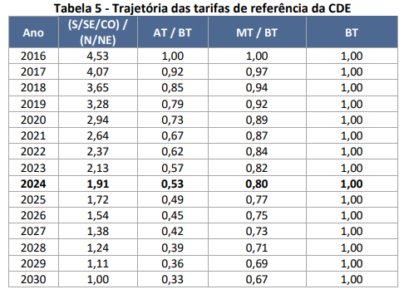 | Consumidores cativos que já pagam a Sobrecontratação serão mais onerados no pagamento da CDE.
132. Dado o exposto, para o rateio das quotas anuais da CDE, temos uma diferença metodológica associada ao mercado de rateio, na CDE-Uso contemplando cativos e livres e na CDE-GD apenas os cativos. | Consumidores cativos que já pagam a Sobrecontratação serão mais onerados no pagamento da CDE.
133. Quanto aos custos totais a serem suportados por cada uma das quotas em 2024, temos a CDE-GD sendo responsável pelo subsídio da geração distribuída, no valor de R$ 1,681 bilhões, e a CDEUso, que corresponde à diferença entre o total das necessidades de recursos do fundo e a arrecadação proporcionada pelas demais fontes de receita, no valor de R$ 30,873 bilhões. O mercado considerado para a definição das quotas CDE de 2024 refere-se ao período de setembro/2022 a agosto/2023.
134. Ressalta-se que com a revogação do art. 5º do Dec. nº 7.891/2013 pelo Decreto 9.022/2017, todas as distribuidoras devem recolher as quotas CDE, mesmo aquelas que integram os sistemas isolados.
Rateio CDE-Uso
135. As quotas CDE-USO foram convertidas em duodécimos para as concessionárias de distribuição e devem ser pagas a partir de 10 de janeiro de 202423. Os valores das quotas anuais por distribuidora constam do Anexo desta Nota Técnica.
136. Considerando a sistemática de recolhimento da CDE-Uso, com todas as concessionárias de distribuição efetuando o pagamento dos duodécimos de forma simultânea e dentro do ano civil, entre janeiro e dezembro, o valor anual a ser rateado corresponde necessariamente ao somatório das quotas mensais a serem aprovadas, sendo tais quotas utilizadas como cobertura nos processos tarifários.
Tabela 12 - Rateio das Quotas Anuais da CDE-USO em 2024
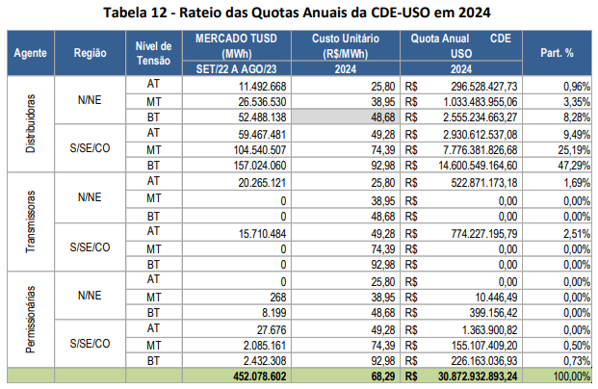
Rateio CDE-GD / Concatenação das Quotas Anuais
137. Para fins de orçamento, a previsão de arrecadação de quotas em 2024 corresponde a previsão de despesas da CDE-GD no exercício, R$ 1,681 bilhões. Este valor é composto em parte por valores definidos em 2023 e parte por aqueles que estão em avaliação no presente processo.
138. Para a CDE-GD, as quotas são concatenadas aos respectivos processos tarifários das distribuidoras, de forma que o recolhimento não ocorre de forma simultânea entre os agentes.
139. Desta forma, considerando o calendário de processos tarifários, para 2023 foram definidas quotas anuais da CDE-GD em R$ 1,520 bilhões, observado o recolhimento em 12 parcelas a partir de cada processo tarifário. Deste valor, o orçamento de 2023 considerou apenas R$ 702 milhões.
140. Para 2024, as quotas anuais da CDE-GD passam ao valor R$ 1,857 bilhões de forma a assegurar os recursos adicionais ao pagamento integral das despesas previstas em 2024, mas já implicando em arrecadação certa para parte do ano de 2025.
141. Quando da proposta final do orçamento da CDE 2024 e aprovação das quotas anuais, os valores aqui indicados poderão ser revisitados em razão de alteração na previsão de expansão da GD, das proporções de rateio entre as quotistas, bem como em razão da apuração do saldo/restos a pagar ao final do exercício. | Demais consumidores cativos que já pagam a Sobrecontratação serão mais onerados no pagamento da CDE-GD, em benefício dos prossumidores de MMGD.
Tabela 13 - Rateio das Quotas Anuais da CDE-GD em 2024 Quotas CDE – Permissionárias e Transmissoras
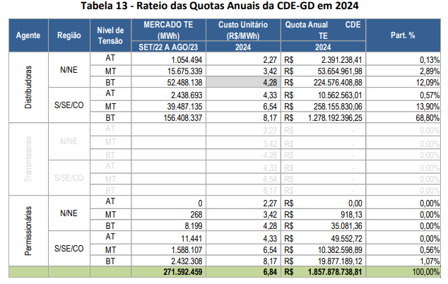
142. Quanto às permissionárias de distribuição e às concessionárias de transmissão, suas quotas nesse rateio consistem apenas em previsões, uma vez que a contribuição efetiva é fixada observando os procedimentos específicos definidos no Submódulo 5.2 do Proret.
143. Para as permissionárias as quotas anuais efetivas são definidas nos processos de reajuste ou revisão tarifária, tendo por referência o custo unitário da CDE USO, e agora também da CDE-GD, aplicados ao respectivo mercado de referência. Desta forma, as quotas anuais já são concatenadas e tal procedimento decorre da ausência de mecanismo de compensação financeira pela diferença entre o custo realizado e a cobertura tarifária da permissionária, a exemplo da CVA aplicada às concessionárias de distribuição.
144. As tabelas abaixo apresentam os custos unitários resultantes do rateio de quotas e que considera as diferenças por nível de tensão e região geográfica.
Tabela 146 - Custos Unitários da CDE em 2024
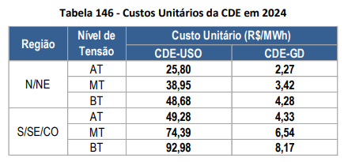 | Os maiores pagadores da CDE são os consumidores cativos de BT (baixa tensão). Levando-se em conta que a CDE tem os maiores beneficiários os grandes consumidores de energia incentivada em AT, os sistemas isolados e os consumidores de baixa renda, não existe justificativa adequada para que os consumidores de BT paguem o dobro por cada MWh em ralação os consumidores de AT.
145. Para as concessionárias de transmissão são fixadas quotas mensais por meio de Despacho da STR, resultantes do faturamento do encargo tarifário junto aos consumidores da Rede Básica, considerando a aplicação da TUST-CDE vigente ao mercado realizado. Essa tarifa também é definida a partir do custo unitário da CDE-Uso identificado no cálculo da quota anual do ano corrente, conforme tabela acima, para o respectivo subsistema e nível de tensão, com vigência de janeiro a dezembro de 2024, devendo ainda incidir as alíquotas de PIS/COFINS das respectivas transmissoras, conforme tabela abaixo.
Tabela 15 - TUST CDE 2024
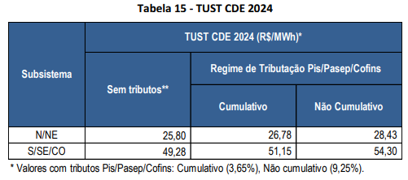
Variações de Custo e Impacto Tarifário
146. Em função do critério de rateio da quota CDE, o impacto tarifário do aumento de seu valor em 2024 é diferenciado por região e por nível de tensão. Para a CDE-Uso que sinaliza um aumento das quotas de 6,9% em relação ao valor de 2023, temos um aumento da componente tarifária da ordem de 0,9% a ser percebido pelos consumidores das regiões S/SE/CO conectados em AT e, de outro lado, um aumento de 21,1% na componente tarifária para os consumidores das regiões N/NE conectados na BT.
Tabela 7 – Variação do Custo Unitário da CDE-Uso em 2024
 | Os impactos maiores são do consumidores cativos de BT principalmente das regiões N/NE. Importante citar que os consumidores em AT tem a possibilidade de migrar para o mercado livre, com aumento significativamente menor na sua cota de CDE e deixando a Sobrecontratação para o mercado cativo. Estas desigualdades devem ser repensadas pela Aneel e pelo MME pois a cada ano são maiores.
147. A tabela a seguir apresenta estimativas para os impactos tarifários médios das quotas CDE de 2024 para os consumidores com conexão em baixa tensão.
Tabela 17 - Impacto tarifário médio da QUOTA CDE 2024 por região – Baixa Tensão
 | Considerando a inflação do IPCA de 2023 em 4,62% o impacto tarifário produzido apenas pelos efeitos da CDE representam 27% da variação inflacionária, sem considerar os demais impactos que terão repercussão na tarifa nos processos de reajuste ou revisão ao longo de 2024. Importantíssimo que a Aneel considere as recomendações apontadas por este Conselho de Consumidores para minimizar estes significativos efeitos. | 0.27434782609
IV. DO DIREITO
148. Essa análise encontra fundamentação nos seguintes dispositivos normativos: MPv 998/2020; Leis 10.438/2002, 12.111/2009, 12.212/2010, 12.783/2013, 12.839/2013, 13.299/2016, 13.360/2016, 14.120/2021, 14.146/2021, 14.182/2021, 14.203/2021, 14.299/2022, 14.300/2022; Decretos 4.541/2002, 7.246/2010, 7.583/2011, 7.891/2013, 9.022/2017, 9.642/2018; Resoluções Normativas 472/2012, 800/2017, 801/2017; e Submódulos 5.1 e 5.2 do PRORET.
V. DA CONCLUSÃO
149. Tendo em vista a consolidação do orçamento anual da CDE de 2024 pela CCEE, as diretrizes legais, os procedimentos e metodologias de cálculo do Submódulo 5.2 do Proret, as análises constantes desta Nota Técnica e a relevância da matéria, conclui-se pela instauração de consulta pública, por meio de intercâmbio documental, pelo prazo máximo de 60 dias, para obter subsídios e informações adicionais quanto à proposta orçamentária em tela, que resulta no total de gastos de R$ 37,168 bilhões, incluindo:
(i) as quotas anuais da CDE – USO, a serem pagas pelos agentes de transmissão e distribuição de energia que atendem consumidores finais, no valor total de R$ 30,873 bilhões;
(ii) as quotas anuais da CDE – GD, a serem pagas pelos agentes de distribuição com atendimento a consumidores do ambiente regulado, no valor total de R$ 1,857 bilhões; e
(iii) os custos unitários da CDE de 2024, definidos em R$/MWh, a serem percebidos pelos consumidores de energia elétrica das diferentes regiões e níveis de tensão do atendimento, conforme abaixo:
Tabela 18 - Custos Unitários da CDE em 2024
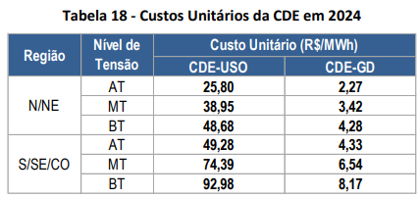 | Importantíssimo que a Aneel considere as recomendações apontadas por este Conselho de Consumidores para minimizar estes significativos efeitos.
VI. DA RECOMENDAÇÃO
150. Pelo exposto e do que consta do Processo nº 48500.005466/2023-91, recomenda-se instaurar consulta pública, por intercâmbio documental, no período de 60 dias, a fim de colher subsídios e informações adicionais sobre a proposta de orçamento da CDE de 2024 e das quotas anuais a serem pagas pelos agentes de distribuição e transmissão de energia elétrica que atendem consumidores finais.
151. Também, face aos prazos envolvidos até a deliberação final deste processo, recomenda-se aprovar as quotas mensais provisórias da CDE-USO, com valor identificado no Anexo I, a serem recolhidas a partir de janeiro/2024 pelas concessionárias de distribuição até o dia 10 do mês de competência.
152. Na consolidação da proposta final para o Orçamento Anual da CDE de 2024, após análise das contribuições recebidas em Consulta Pública, serão apresentados os ajustes nos valores dos custos unitários da CDE-Uso e da CDE-GD, bem como das quotas anuais e mensais da CDE-Uso por distribuidora, com efeitos prospectivos. | Importantíssimo que a Aneel considere as recomendações apontadas por este Conselho de Consumidores para minimizar estes significativos efeitos.
BRUNO MOREIRA DE CARVALHO Especialista em Regulação (SFF)
ALEXANDRE CASTRO CALDAS Especialista em Regulação (SFF)
PAULO CÉSAR MONTENEGRO DE ÁVILA E SILVA Especialista em Regulação (SGM)
MARIANA SAMPAIO GONTIJO VAZ Especialista em Regulação (SGM)
ANDRÉ LUCIO NEVES Especialista em Regulação (STR)
ANDRÉ VALTER FEIL Especialista em Regulação (STR)
De acordo,
ALESSANDRO D´AFONSECA CANTARINO Superintendente de Regulação dos Serviços de Geração e do Mercado de Energia Elétrica
MARIA LUIZA FERREIRA CALDWELL Superintendente de Fiscalização Econômica, Financeira e de Mercado
CAMILA FIGUEIREDO BOMFIM LOPES Superintendente de Gestão Tarifária e Regulação Econômica

